1.WSL2の有効化
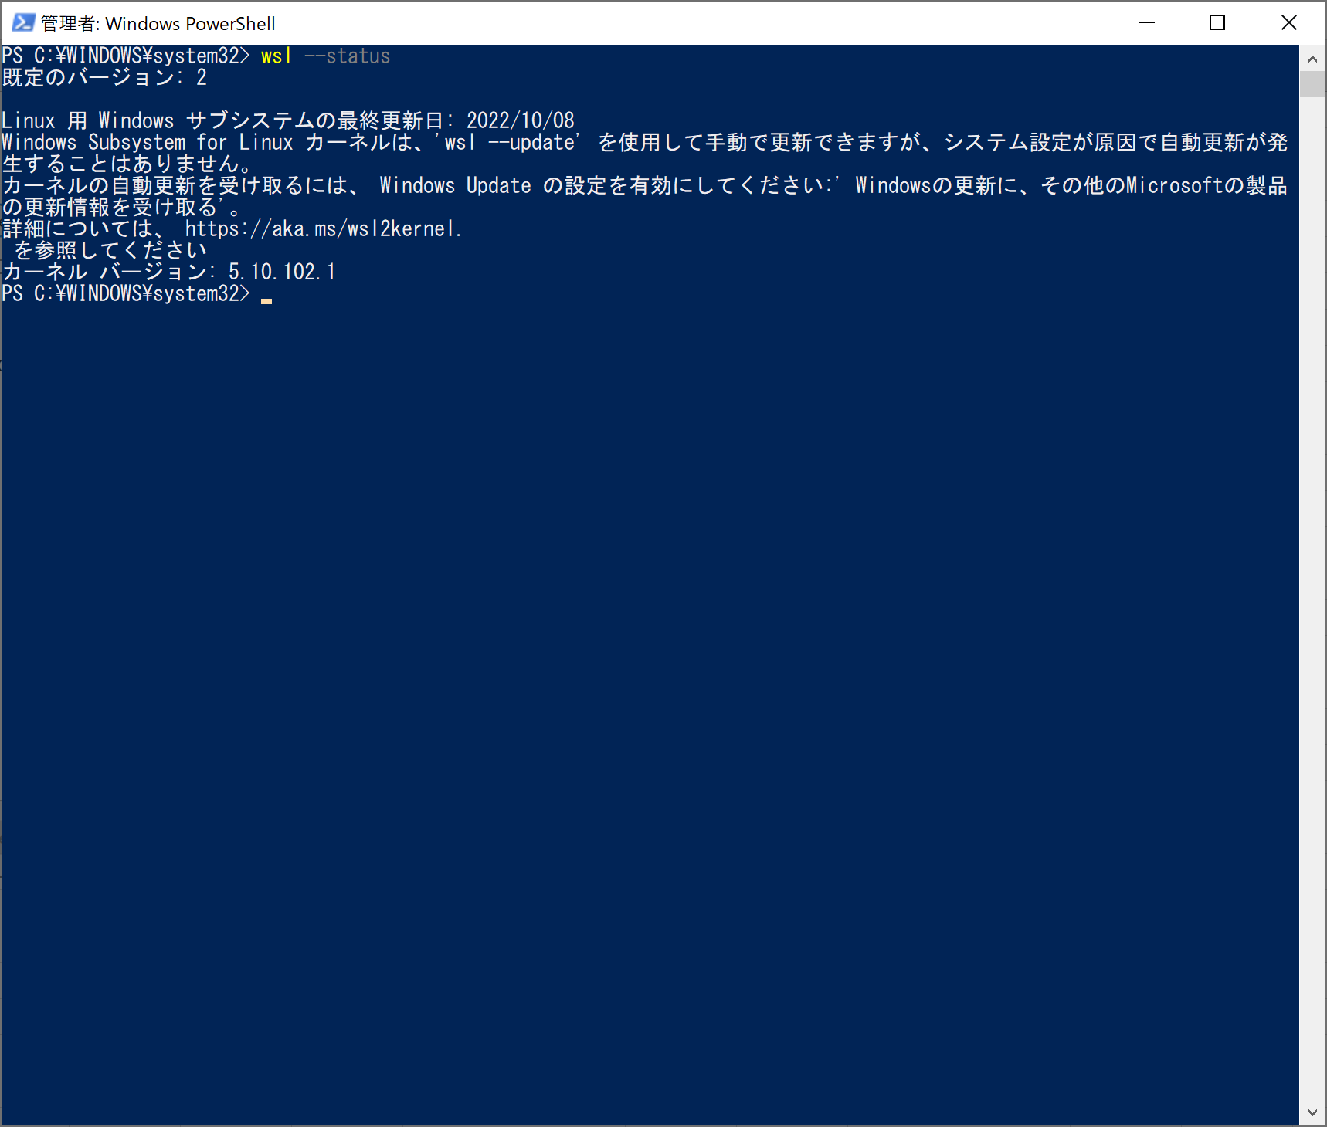
1 | 下記コマンドをPowerShellで実行し、WSLのバージョンを確認すｒ。
 | >wsl --status
 | 「既定のバージョン: 1」の場合、下記操作が必要です。

2 | PowerShell（管理者）から以下を実行する。
 | Enable-WindowsOptionalFeature -Online -FeatureName Microsoft-Windows-Subsystem-Linux
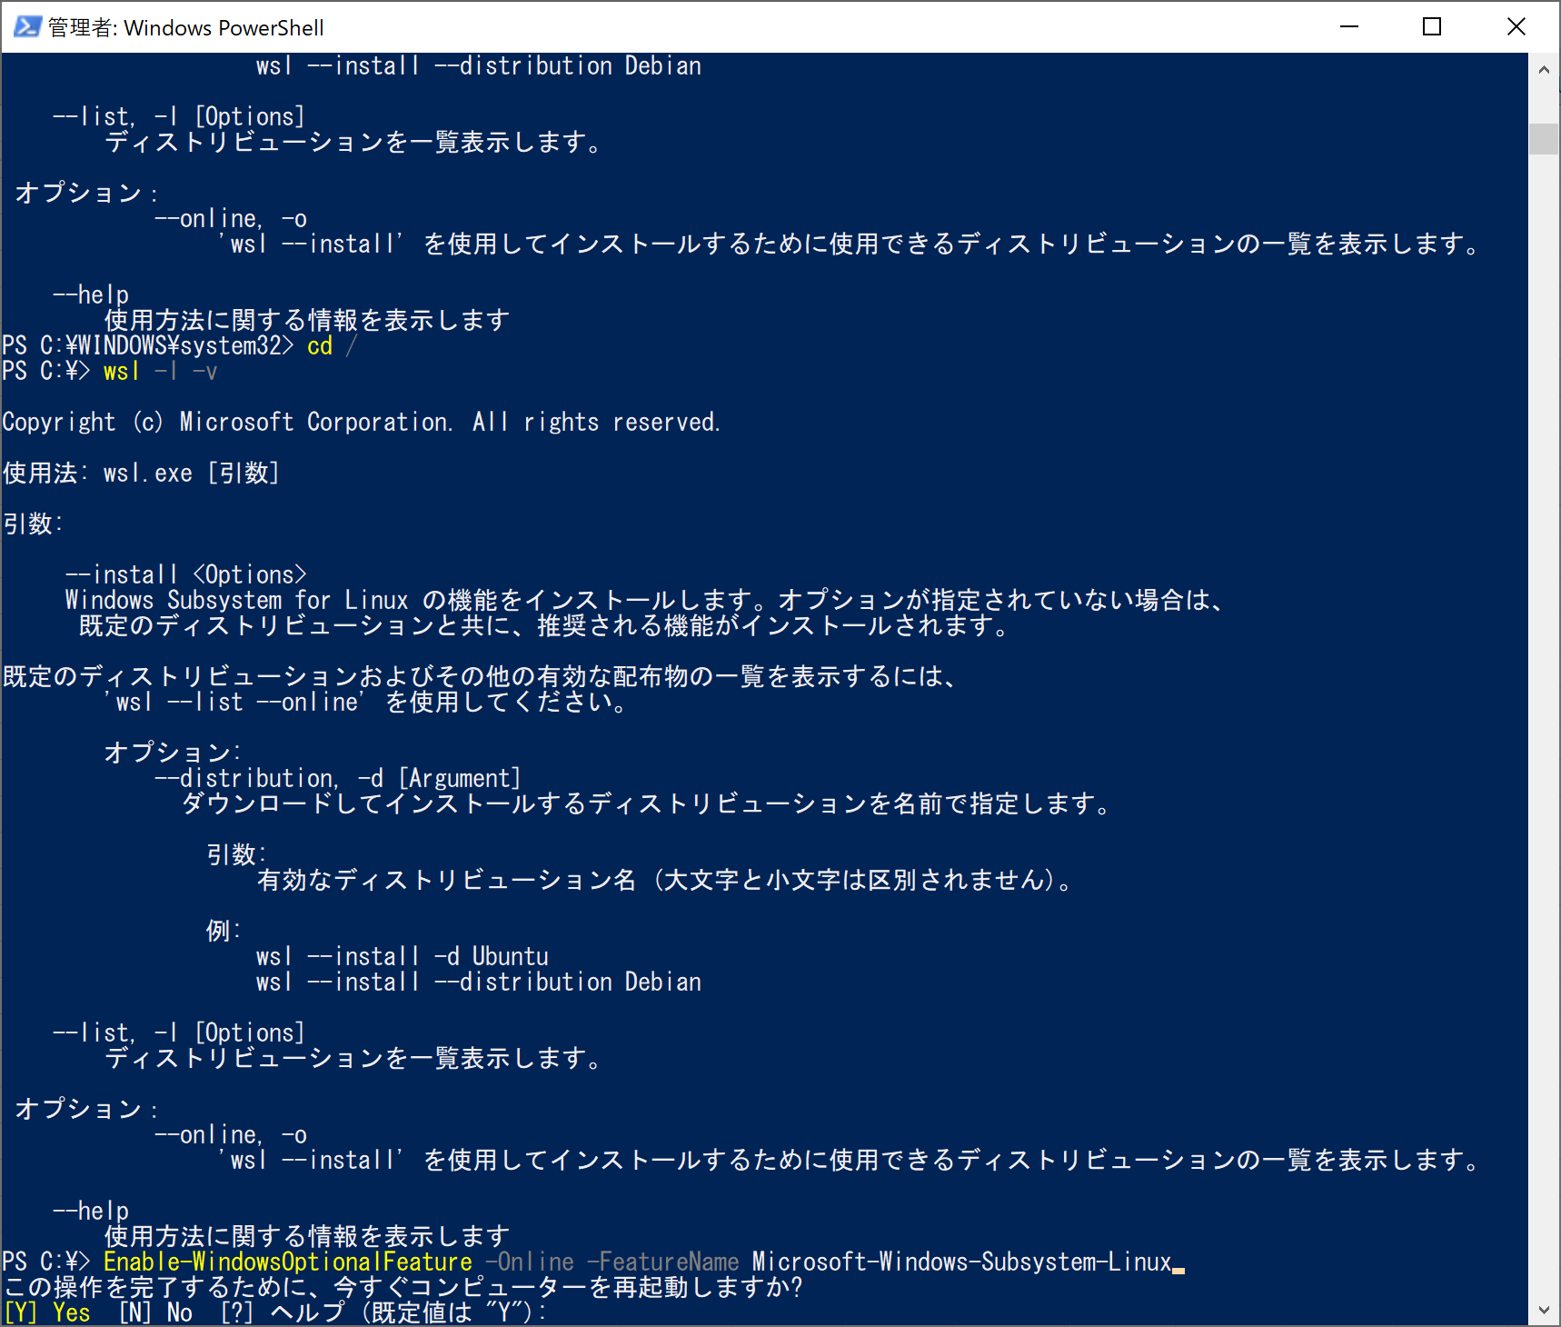

 | 「Y」を入すると、コンピューターを再起動する。

 | Enable-WindowsOptionalFeature -Online -FeatureName VirtualMachinePlatform
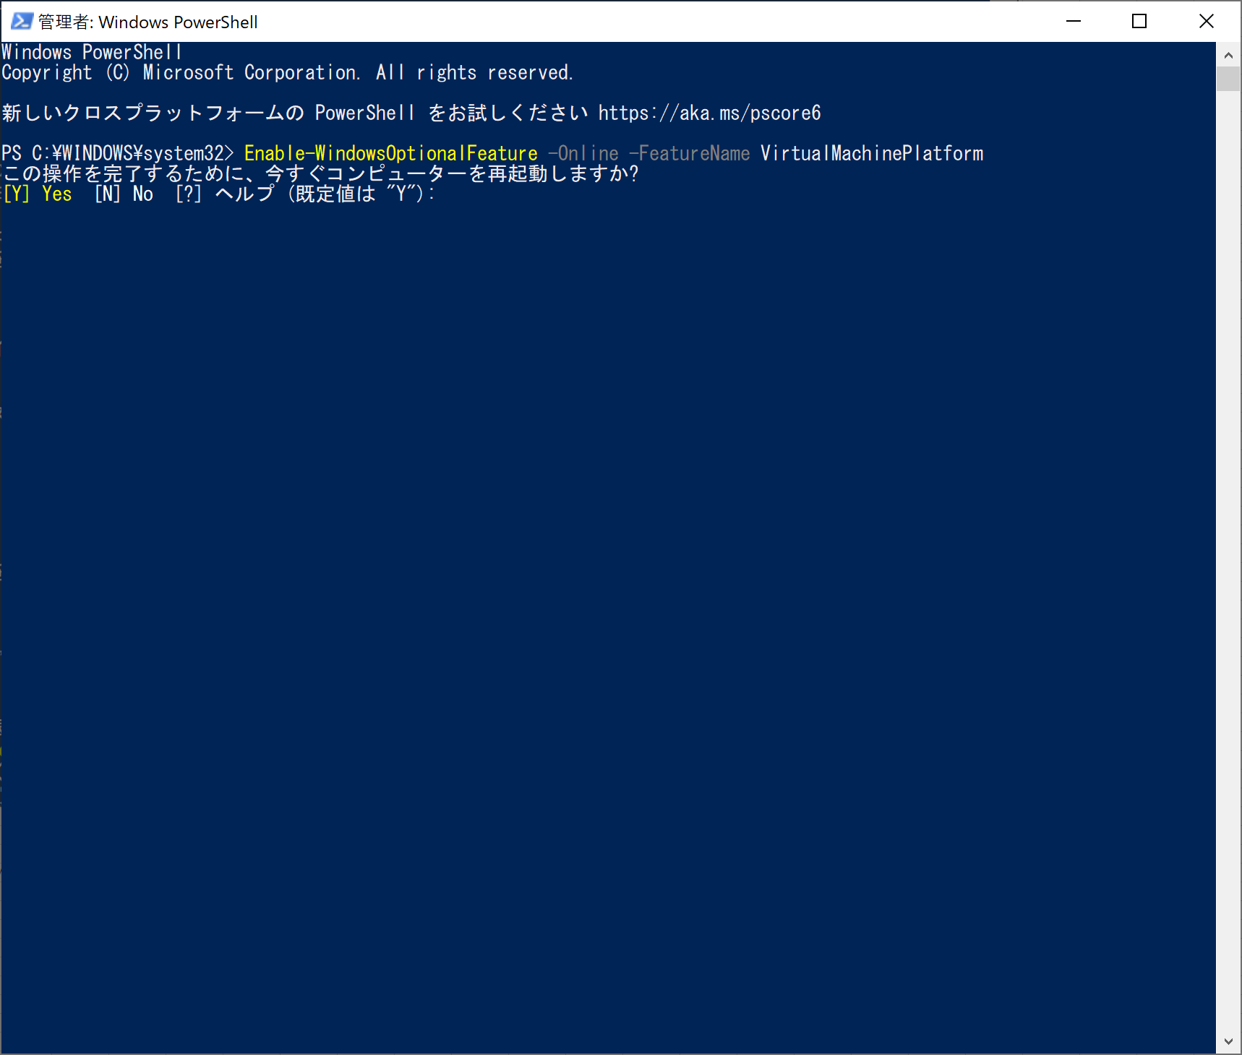

 | 「Y」を入すると、コンピューターを再起動する。

2 | 下記URLから、WSL2 Linux カーネル更新プログラム パッケージをダウンロードする
 | https://wslstorestorage.blob.core.windows.net/wslblob/wsl_update_x64.msi

3 | 前の手順でダウンロードした更新プログラム パッケージを実行します。
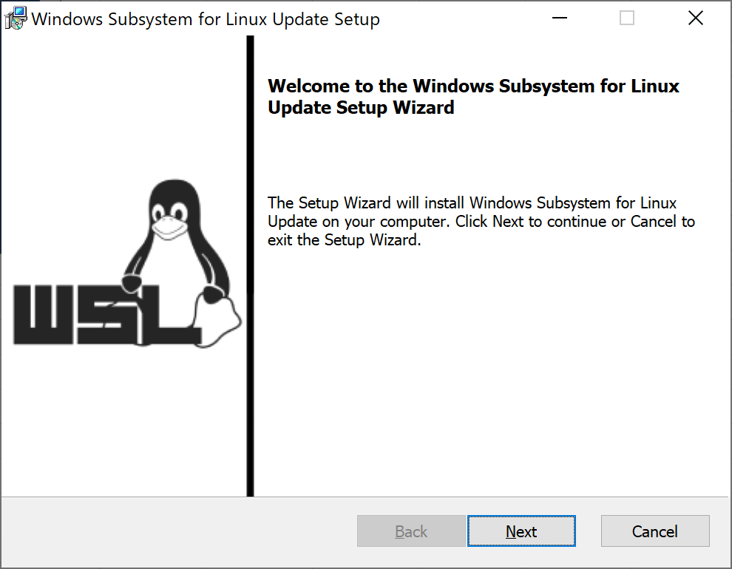

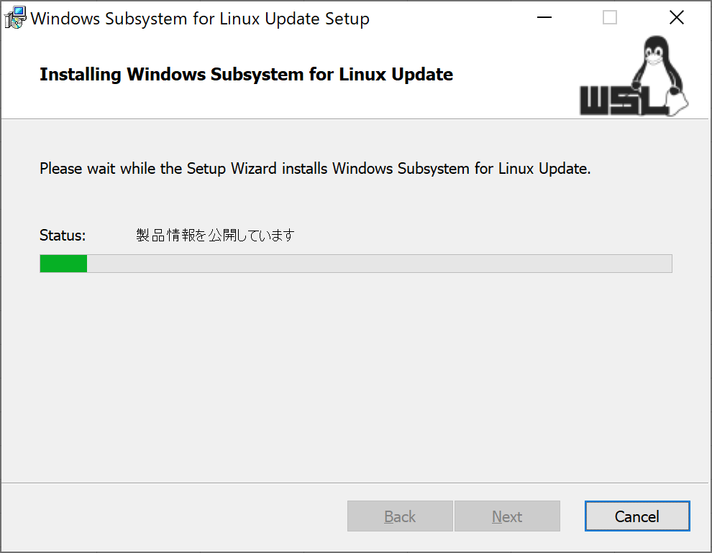

 | コンピューターを再起動する。

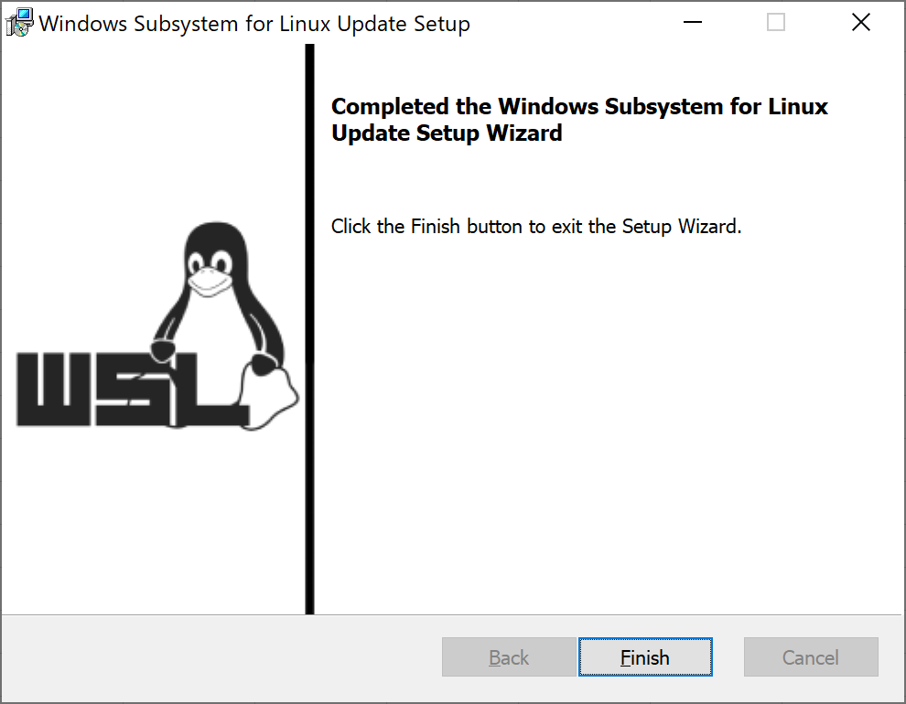

4 | wslの確認
 | > wsl --status

Sheet1
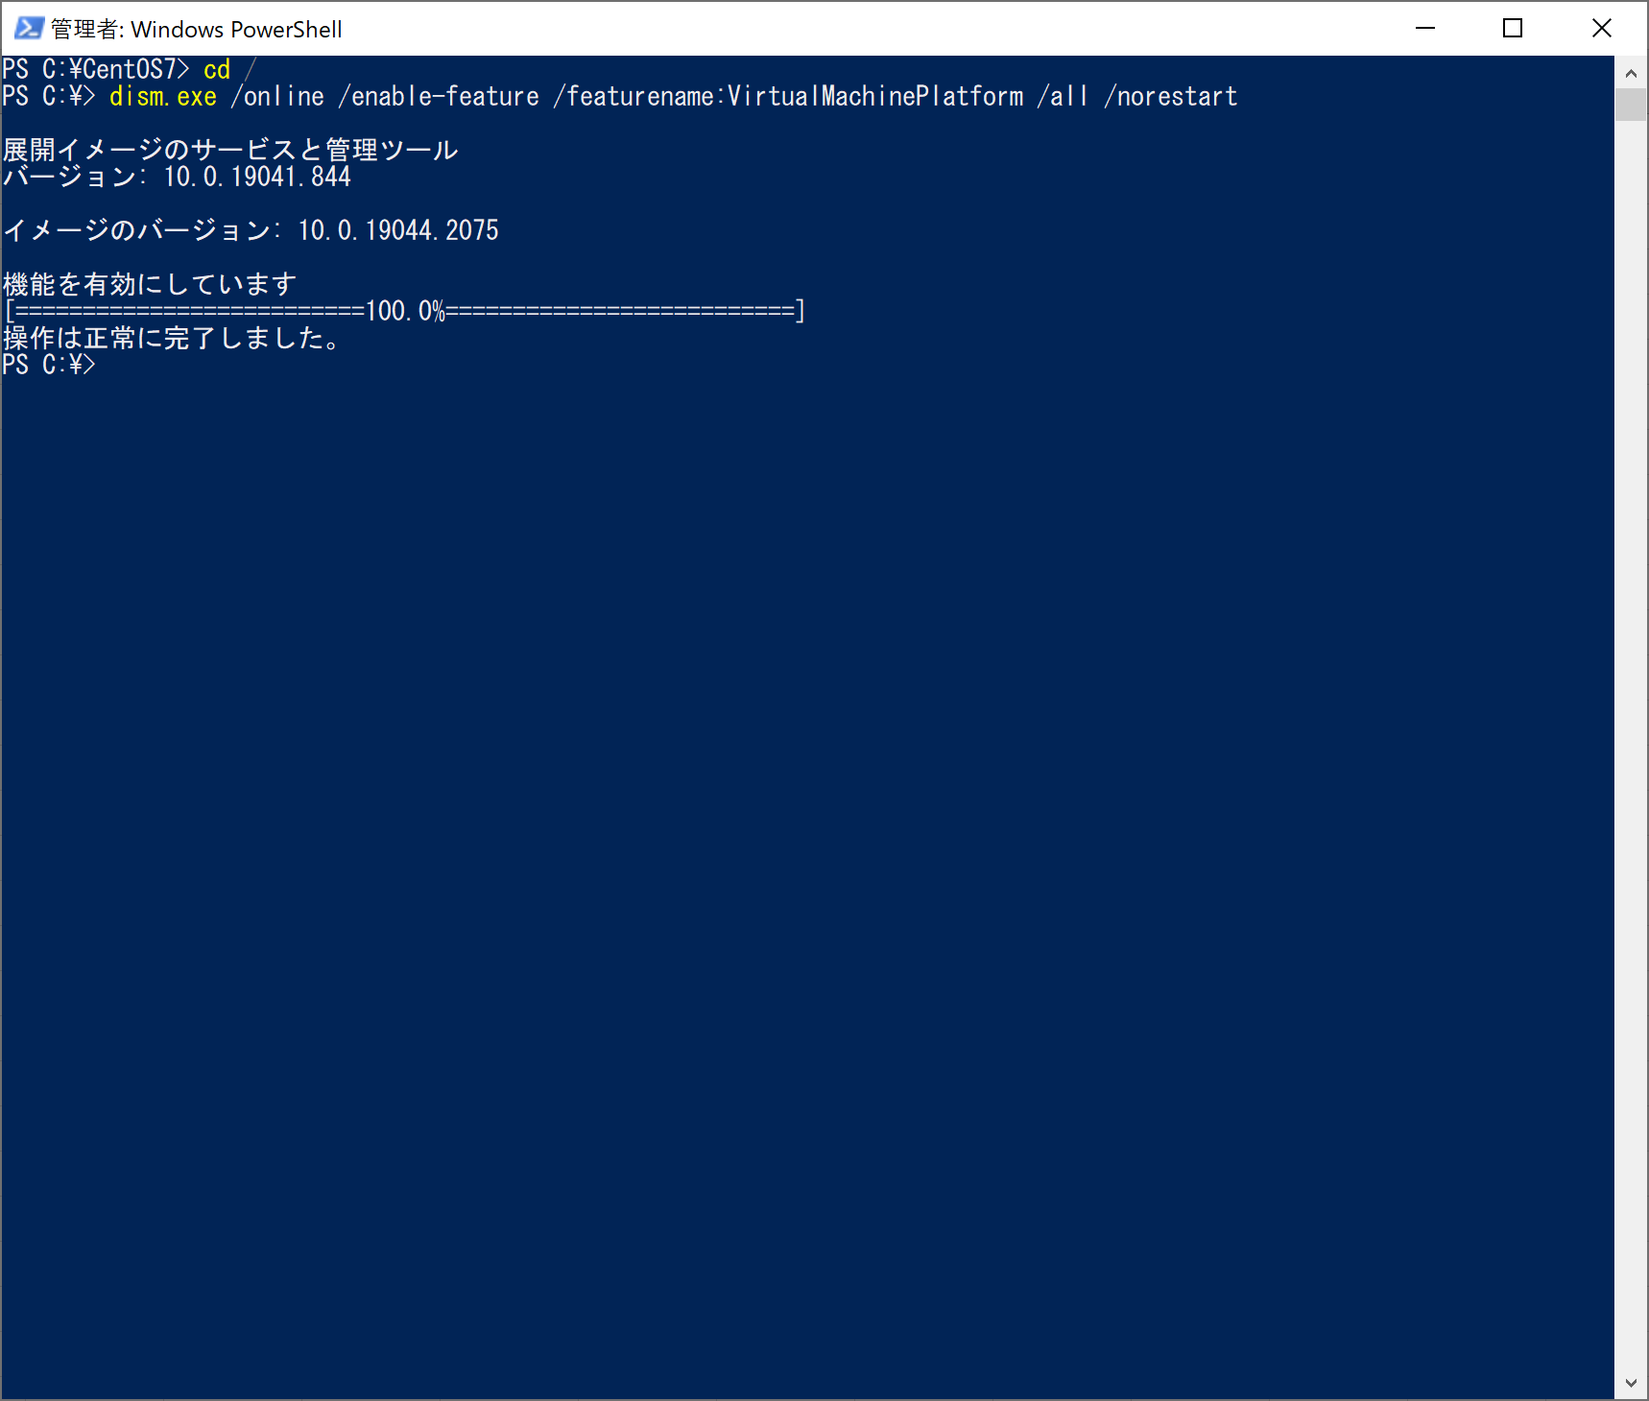
>dism.exe /online /enable-feature /featurename:VirtualMachinePlatform /all /norestart

2.CentOSのインストール
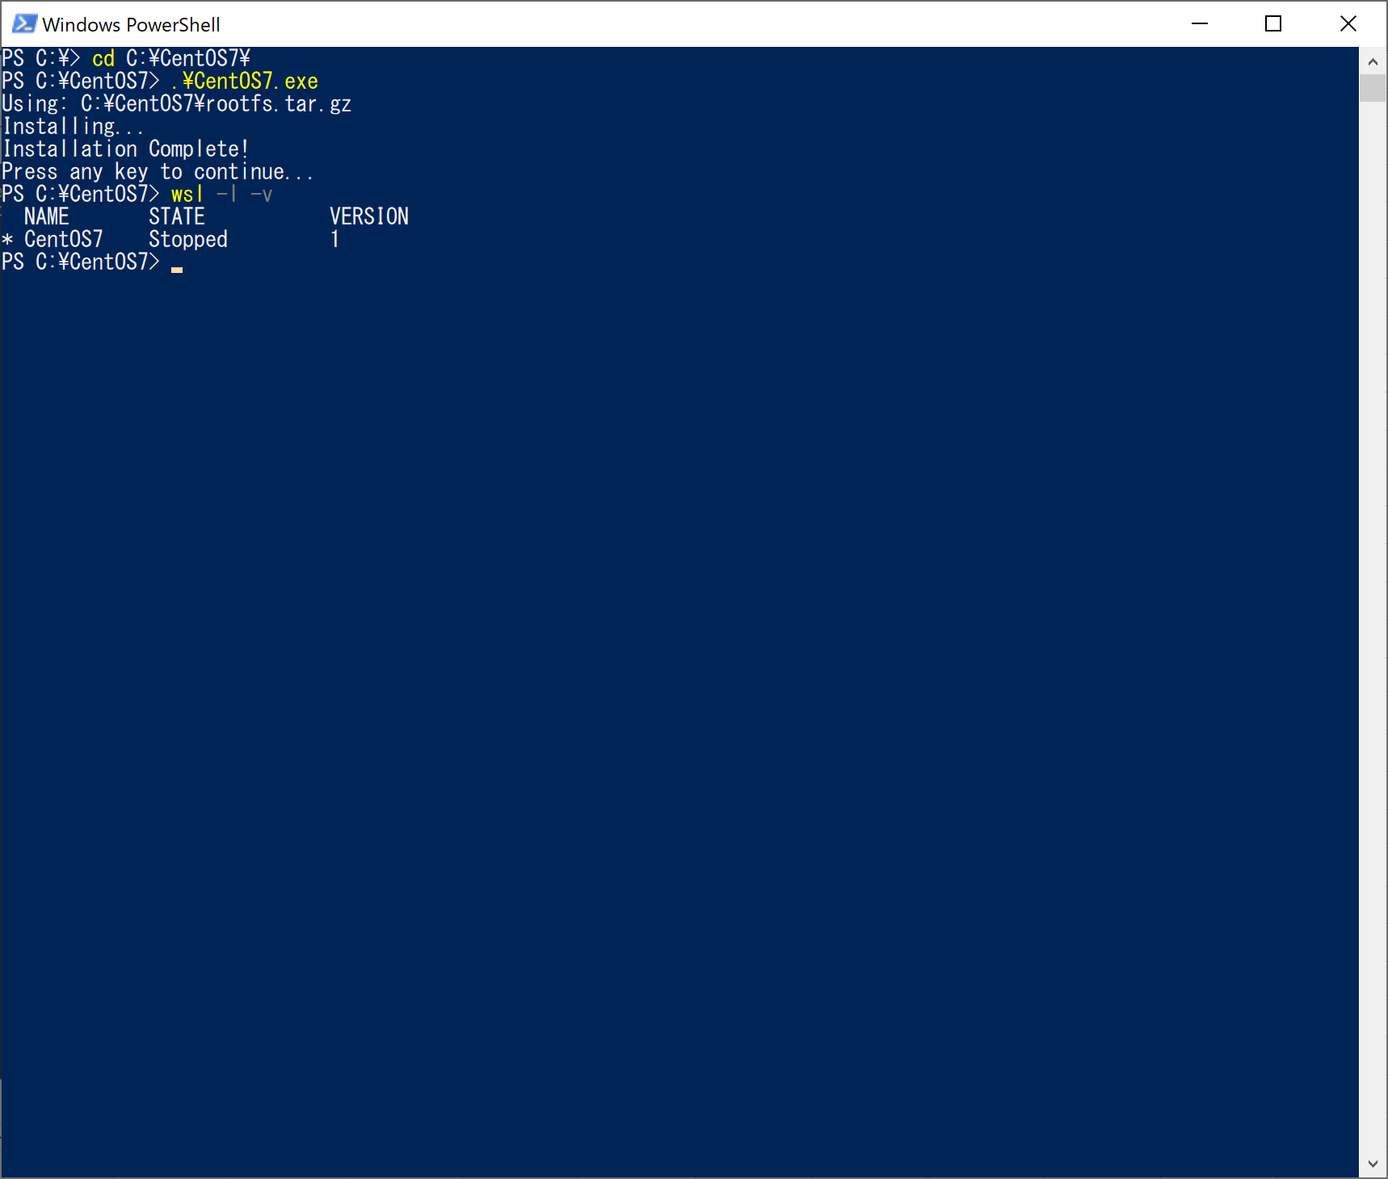
1 | 下記URLから、CentOS7.9をダウンロードする
 | https://github.com/mishamosher/CentOS-WSL/releases/tag/7.9-2009

2 | CentOS7.9.zipファイルをCドライブの直下に展開する。
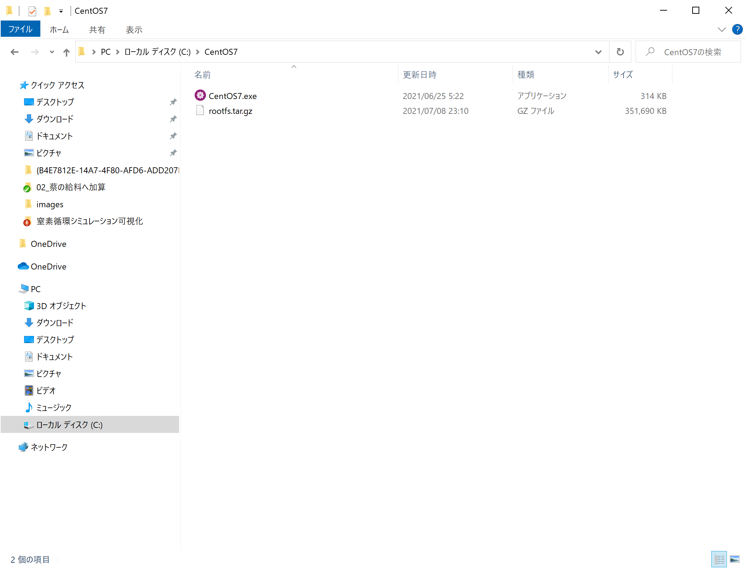
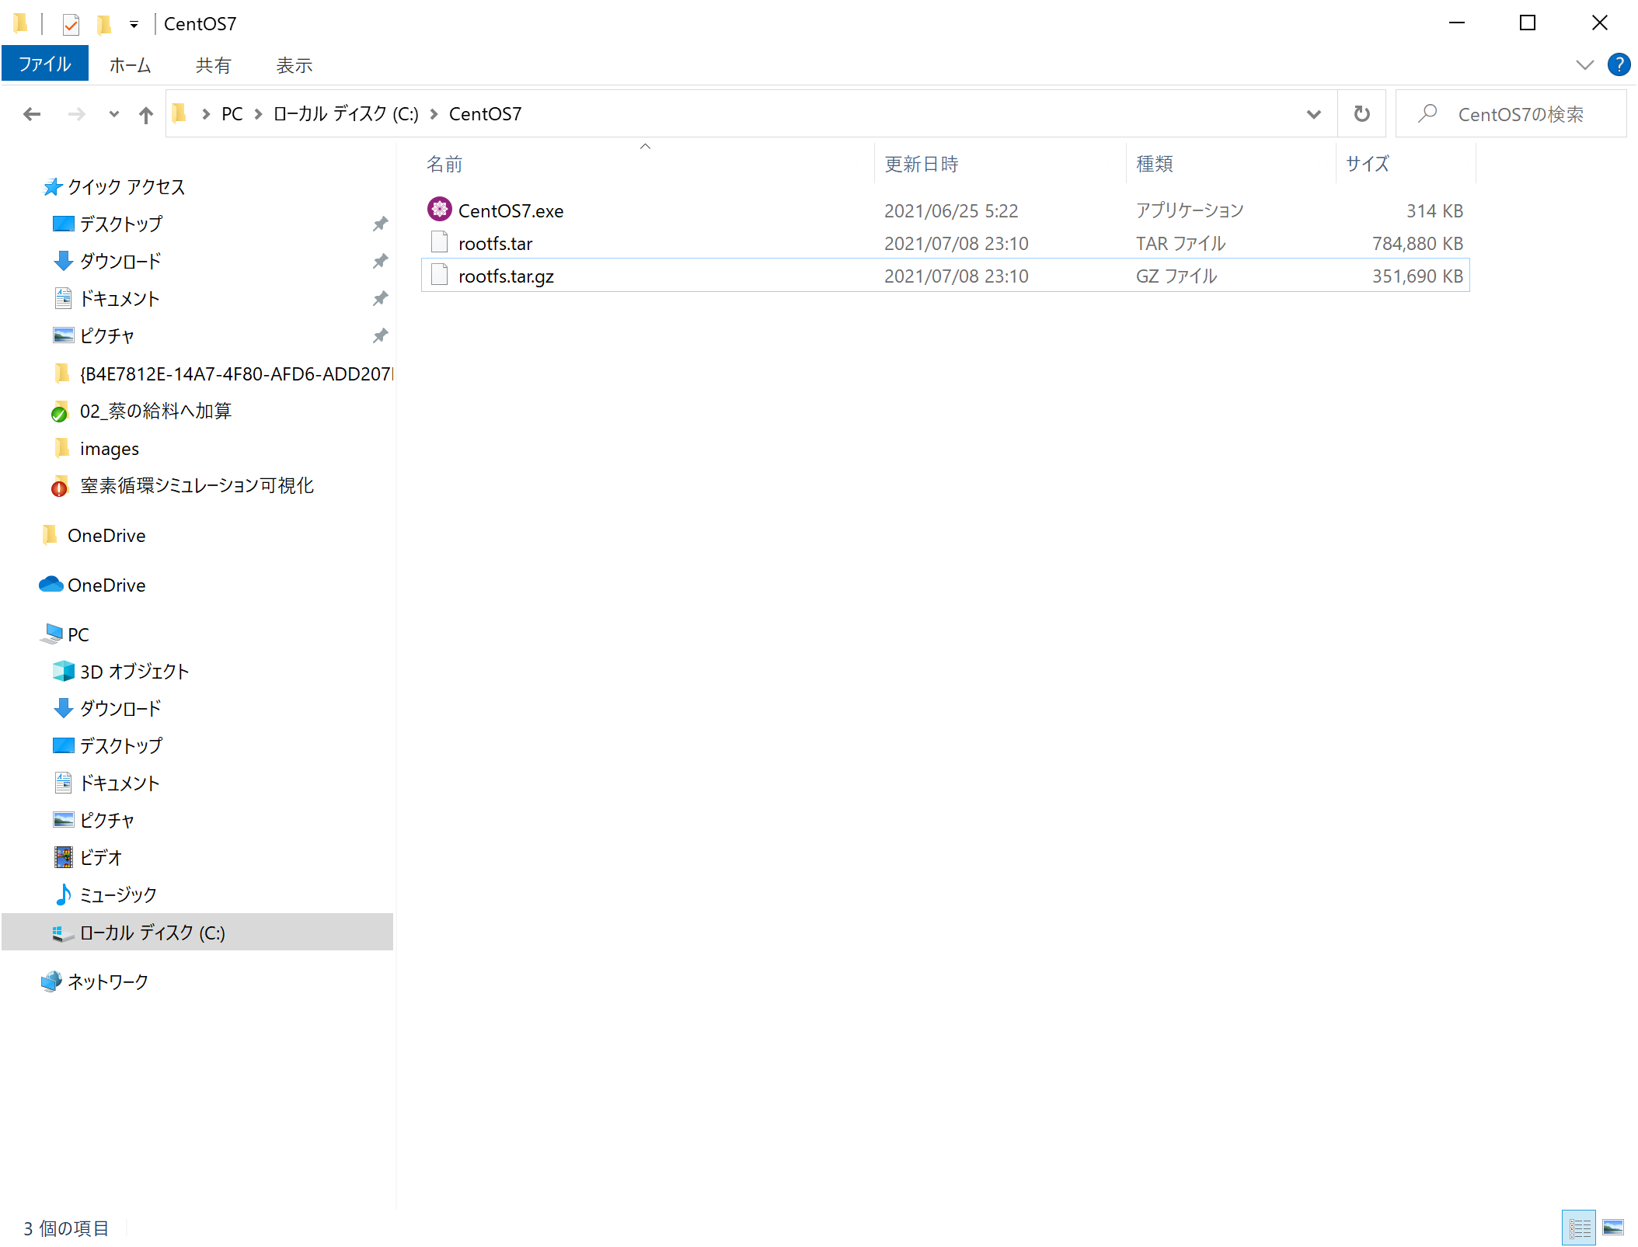

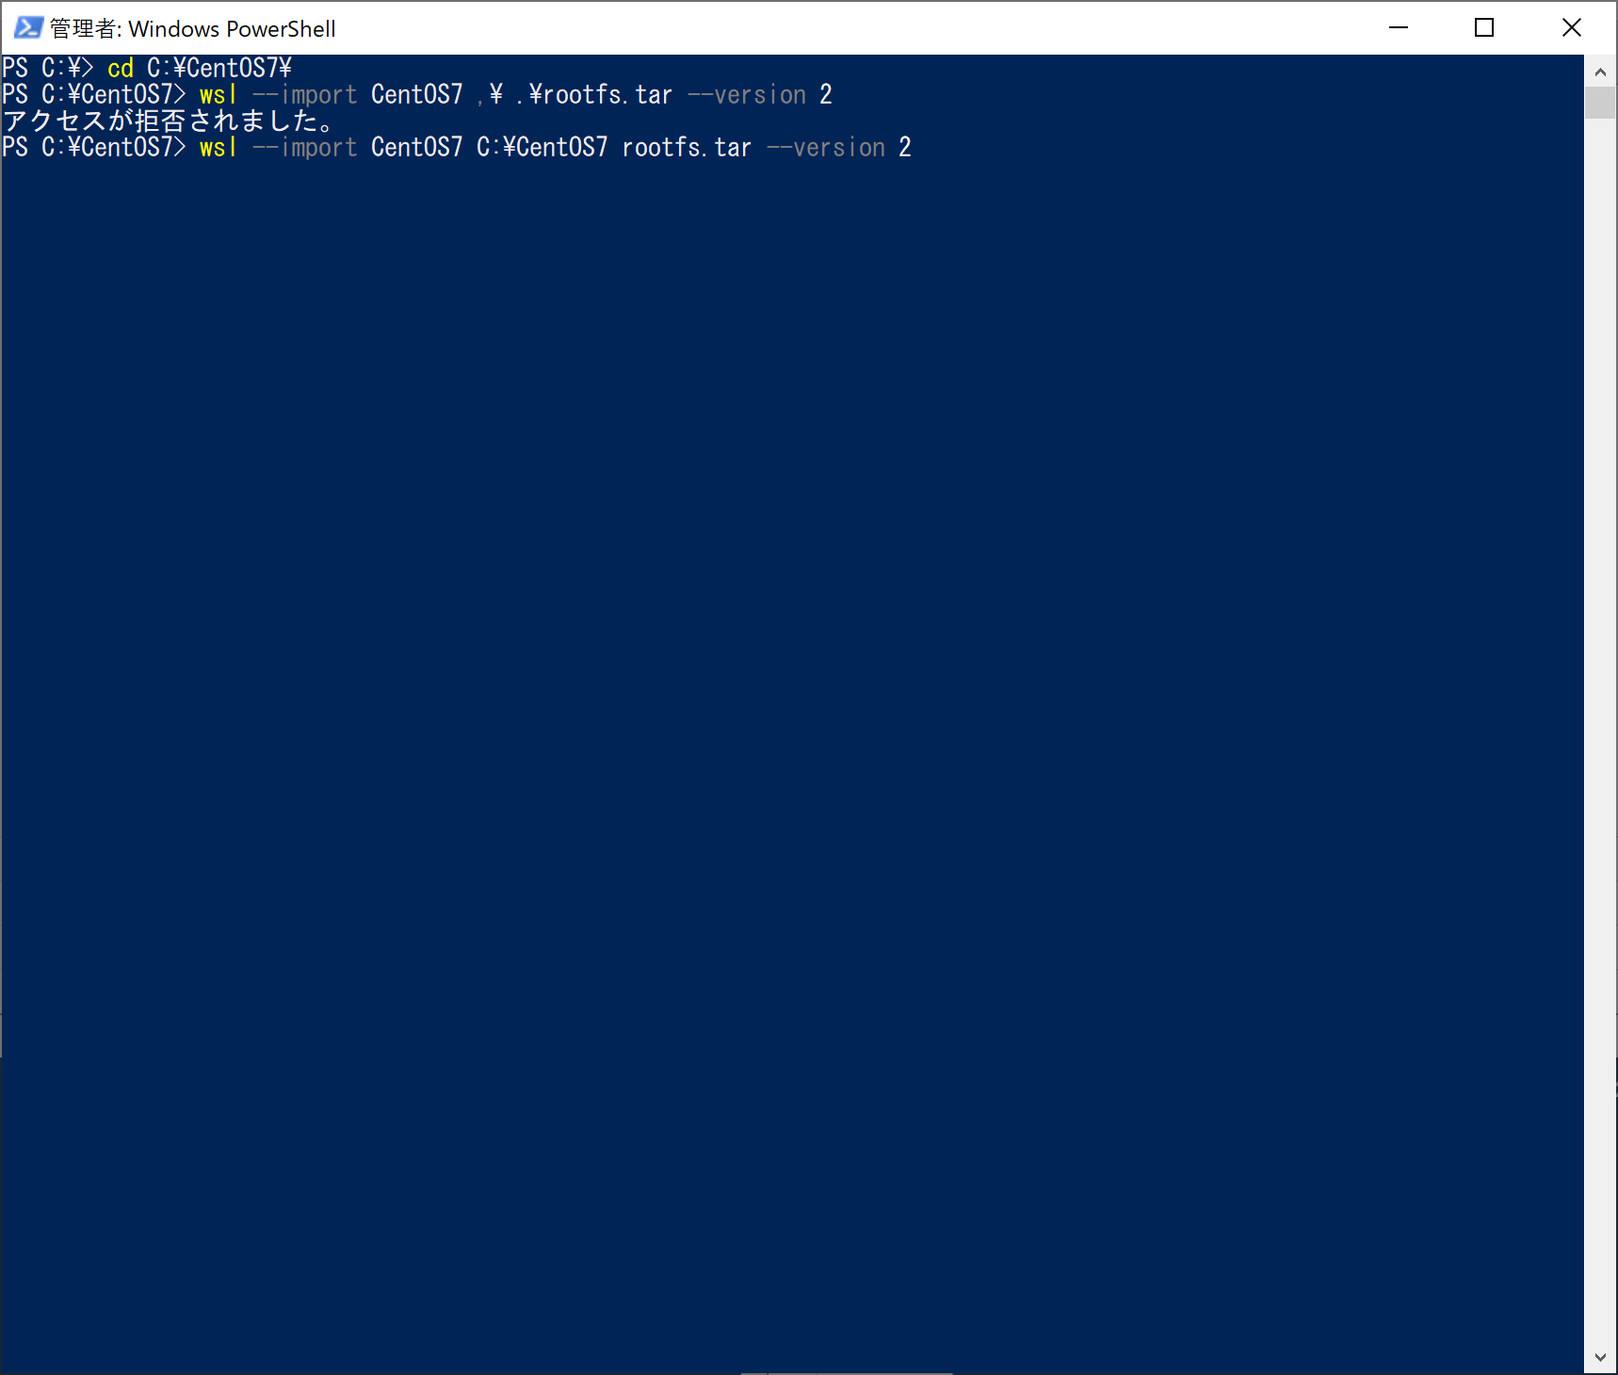
3 | CentOS7.9をインストールする
 | >cd C:\CentOS7\
 | >.\CentOS7.exe

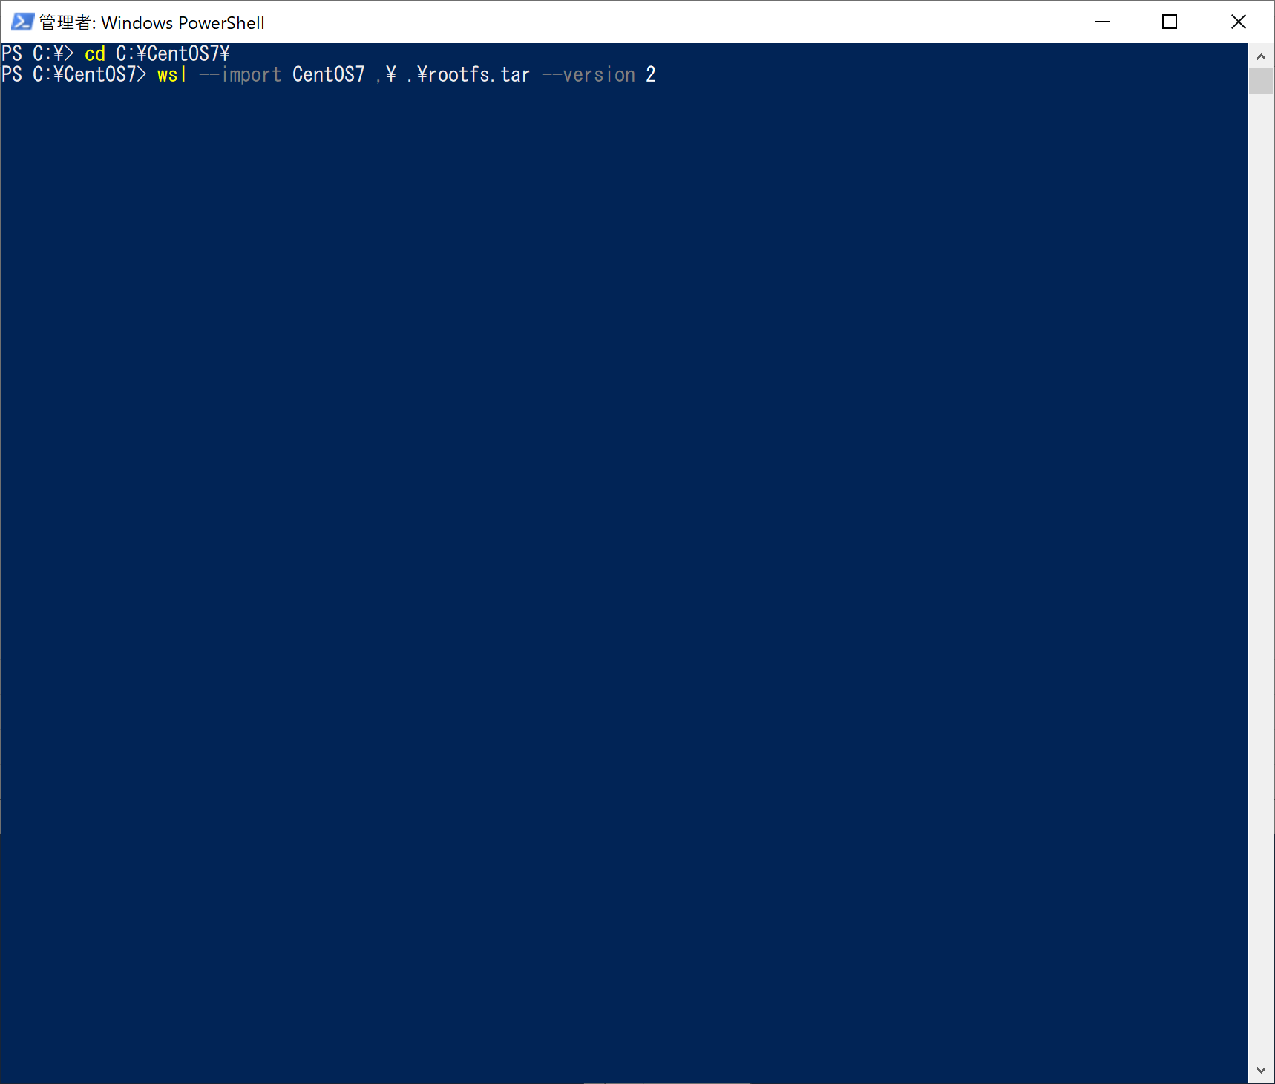

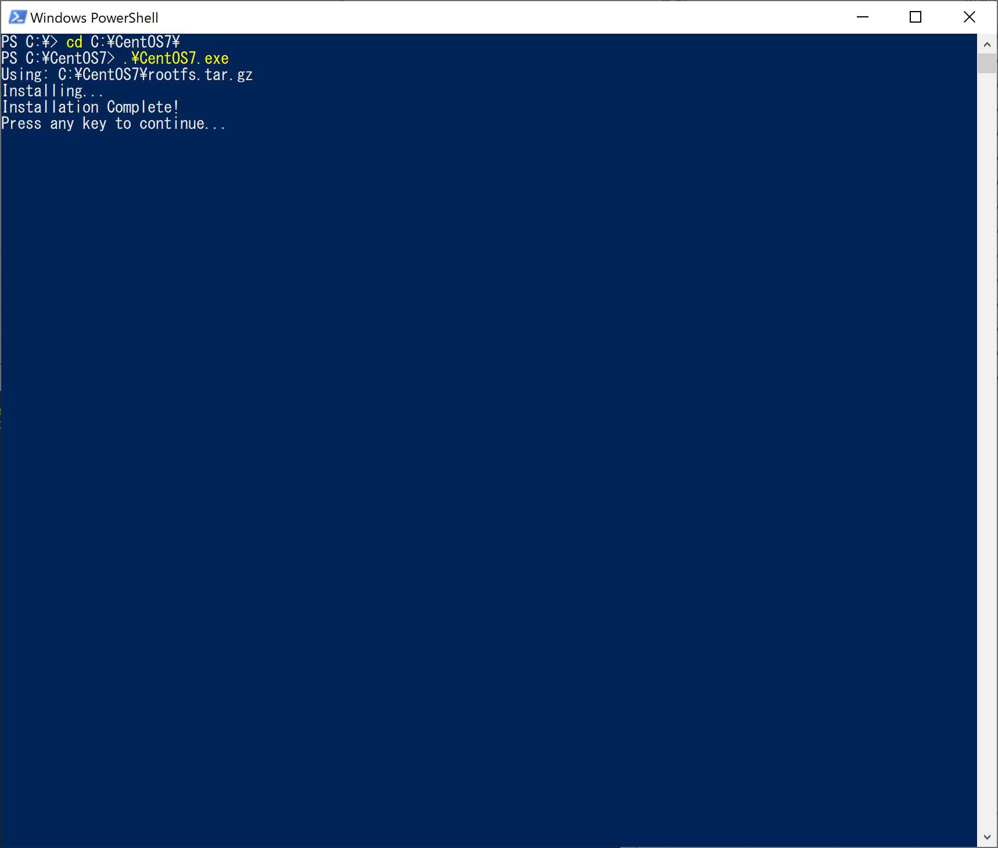

 | CentOSのインストールは完了
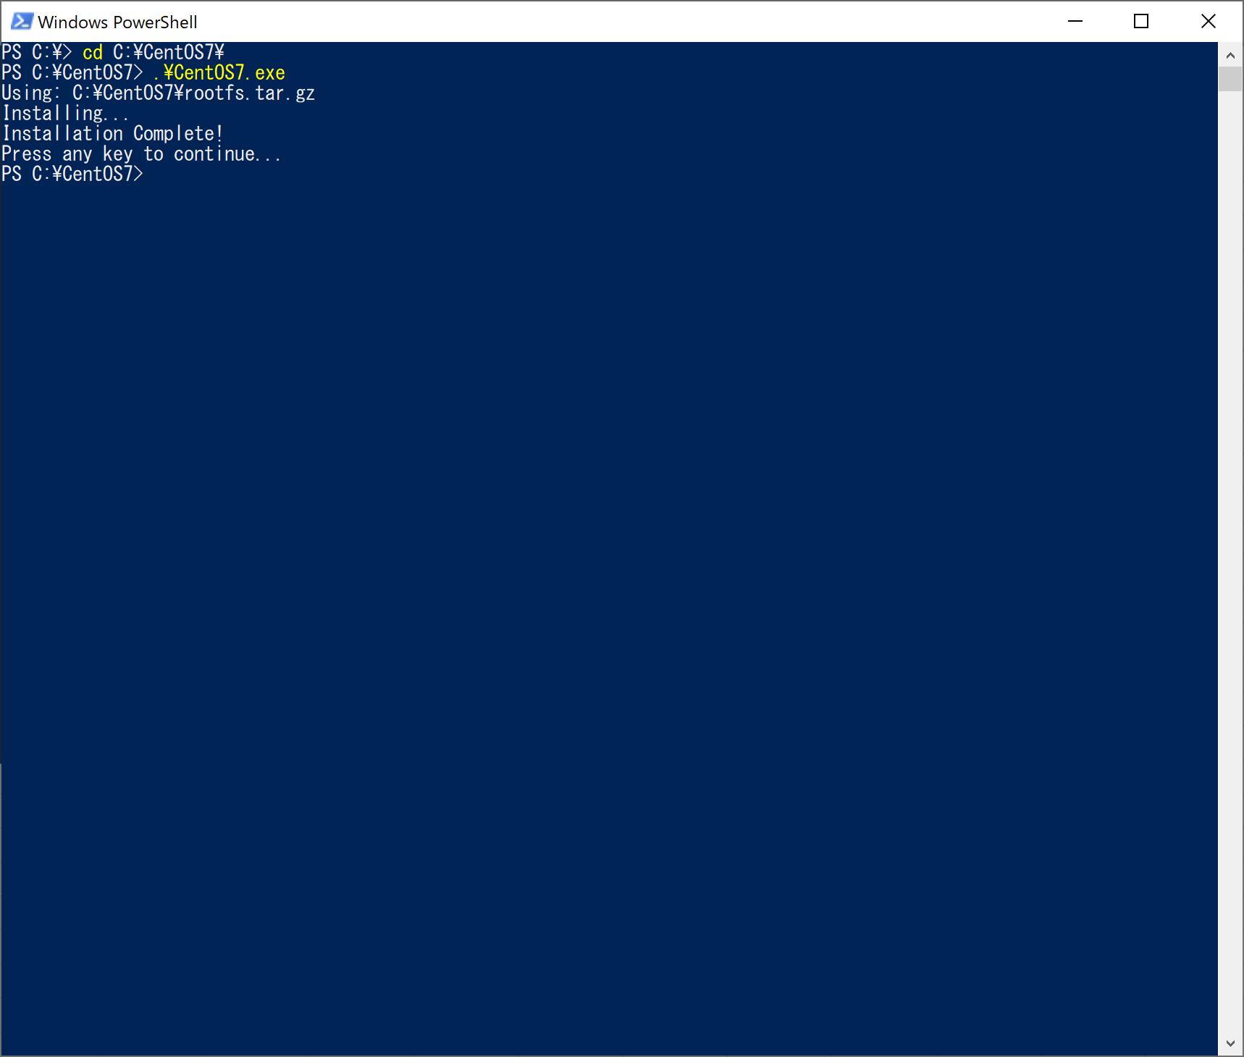

4 | インストール後の確認
 | > wsl -l -v

WSLのインストール
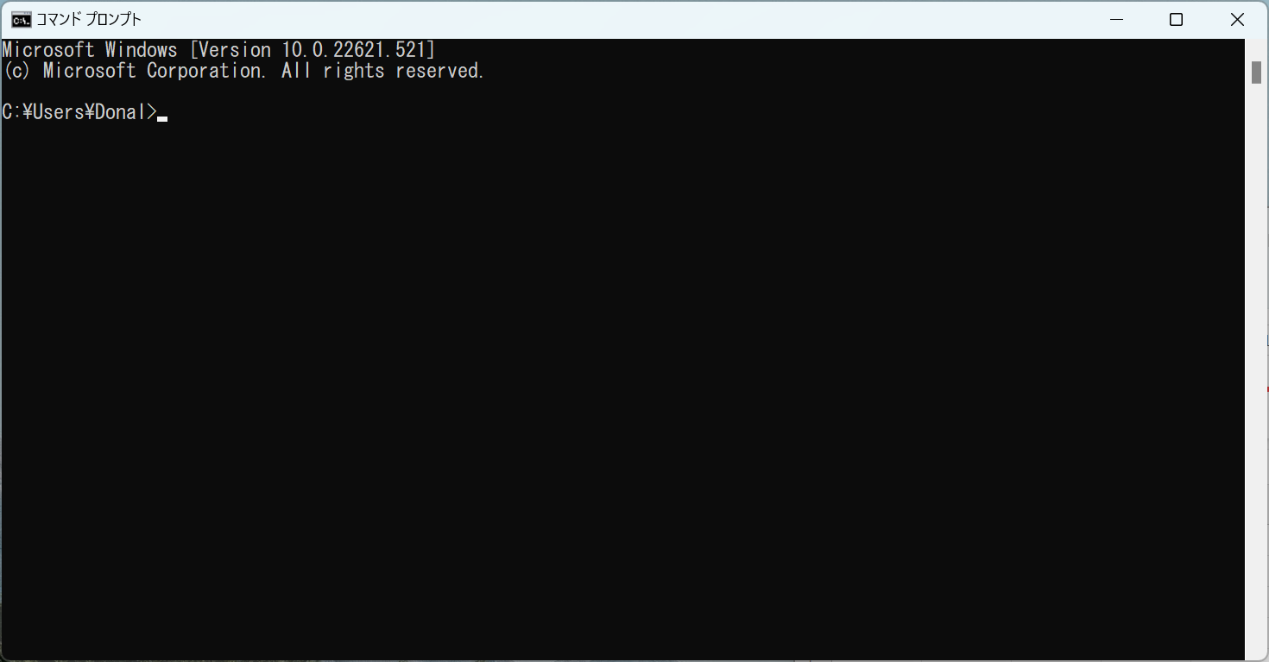
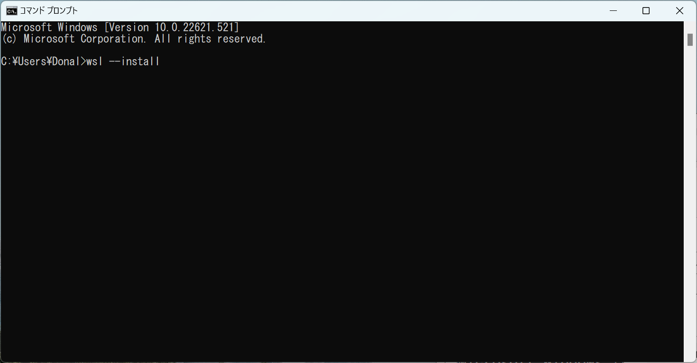
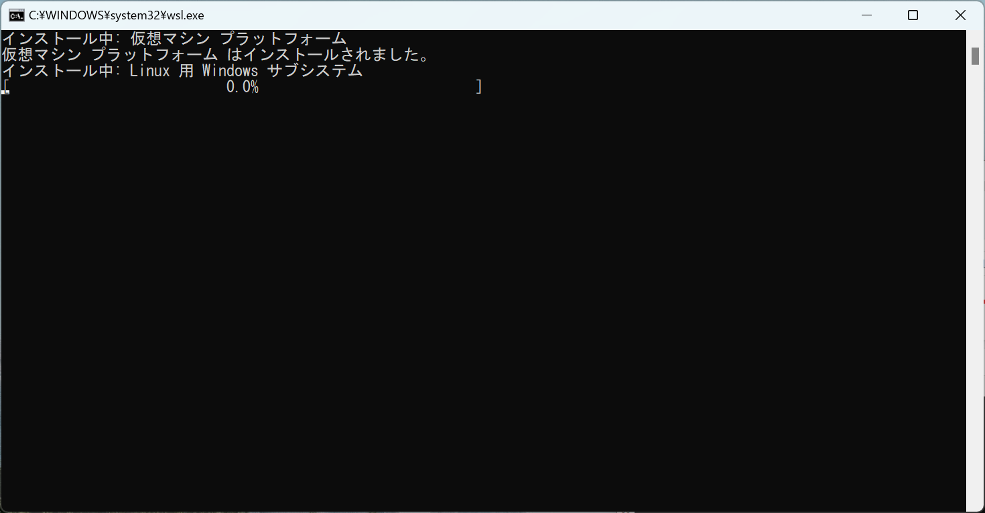
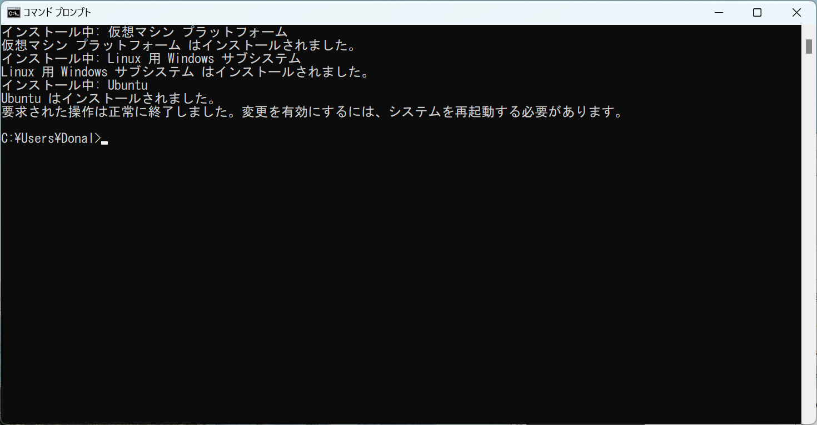
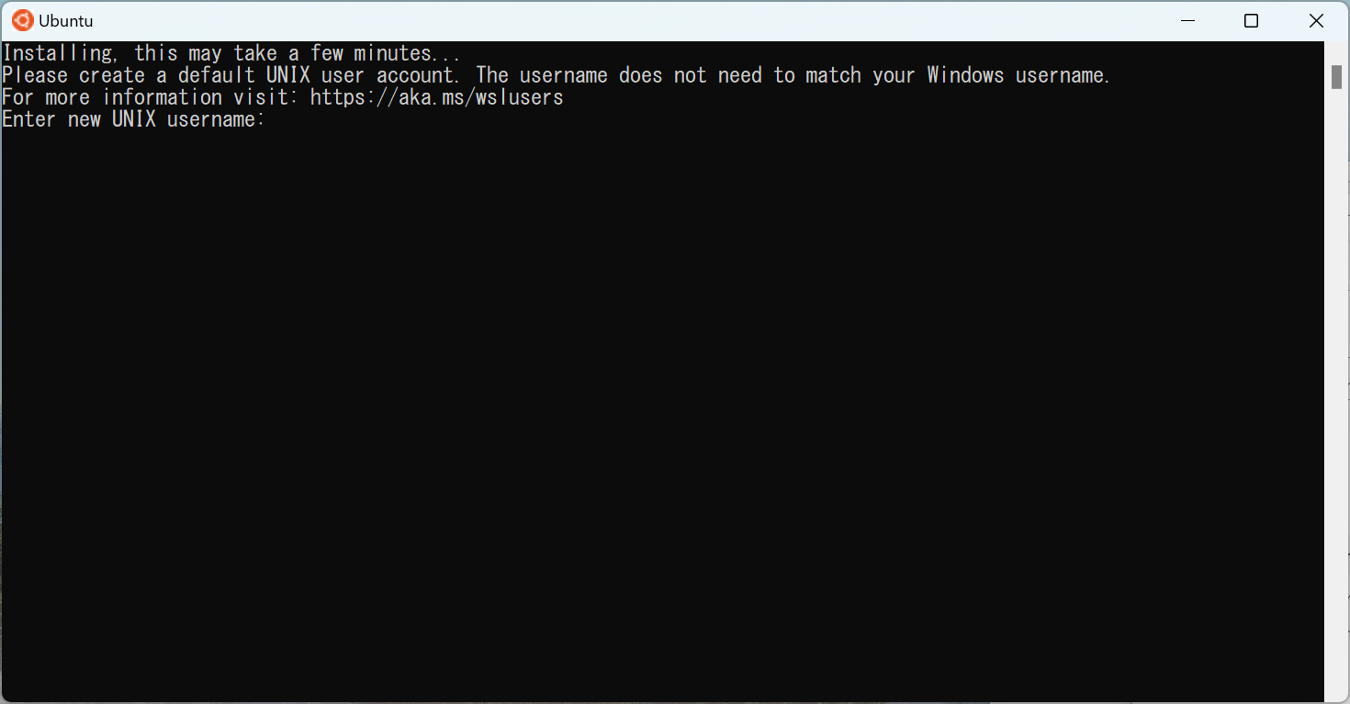
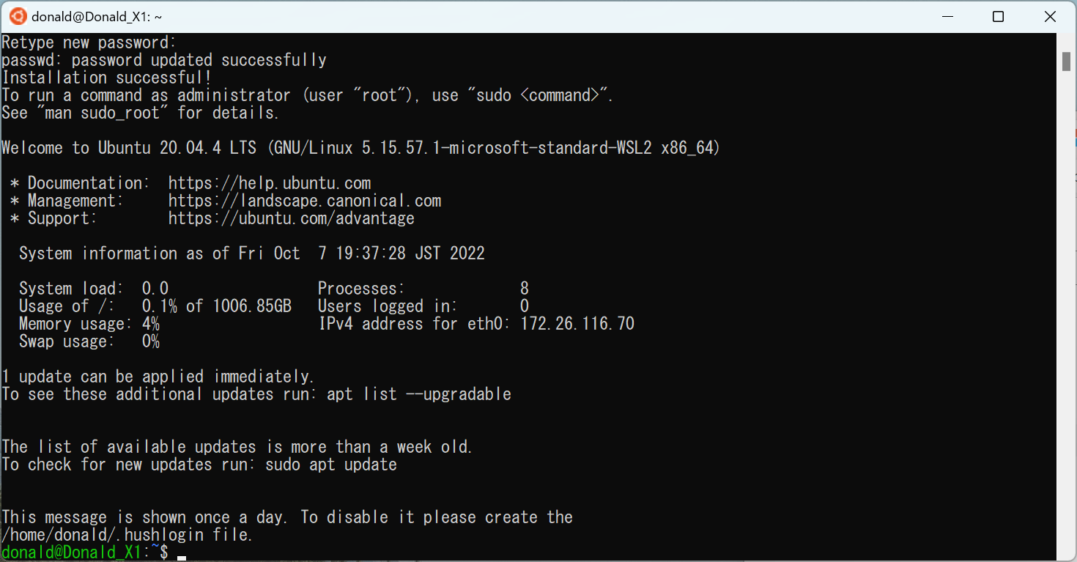
1 | CentOS7.9
 | 下記URLから、CentOSをダウンロードする
 | https://github.com/mishamosher/CentOS-WSL/releases/tag/7.9-2009

VSCodeのインストール
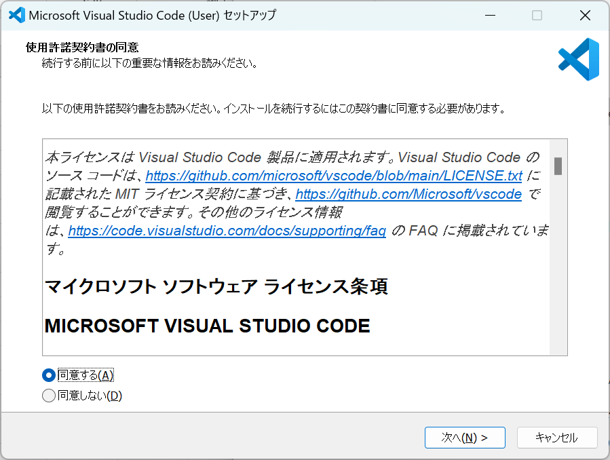

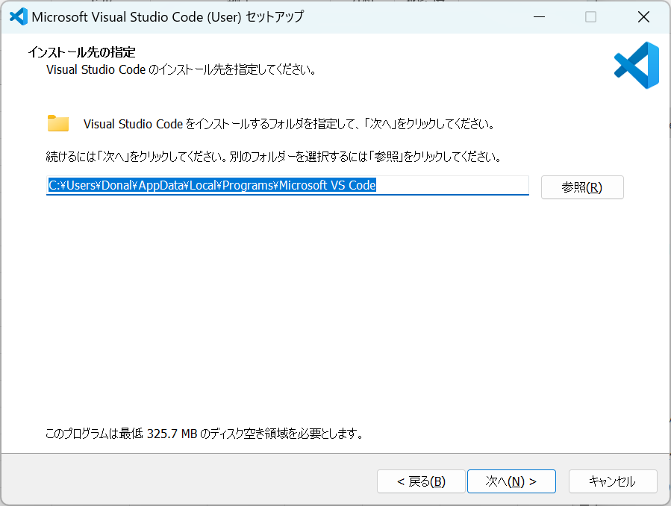

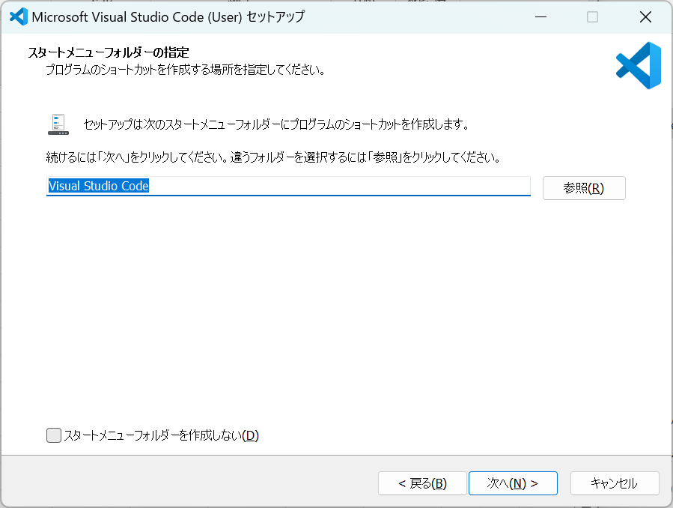

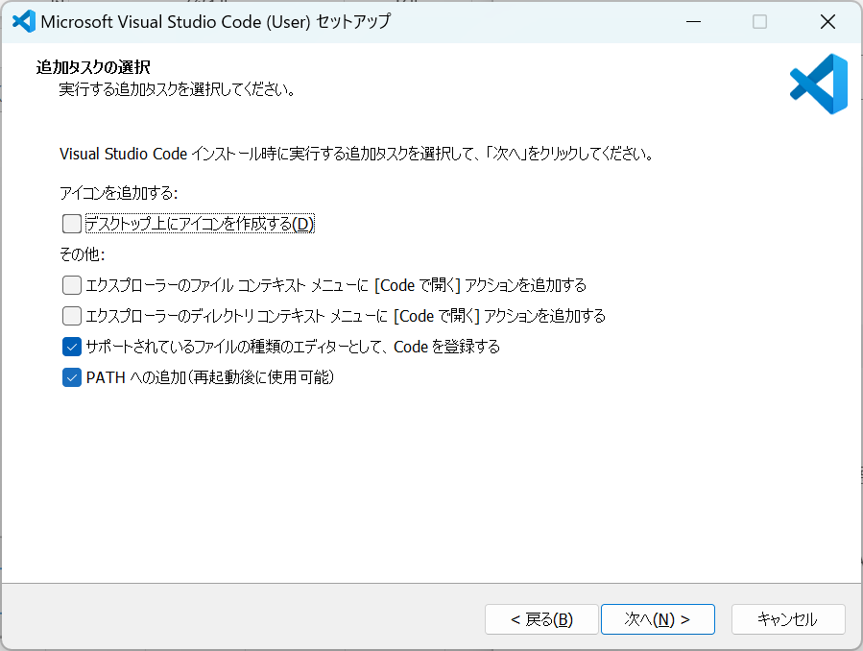

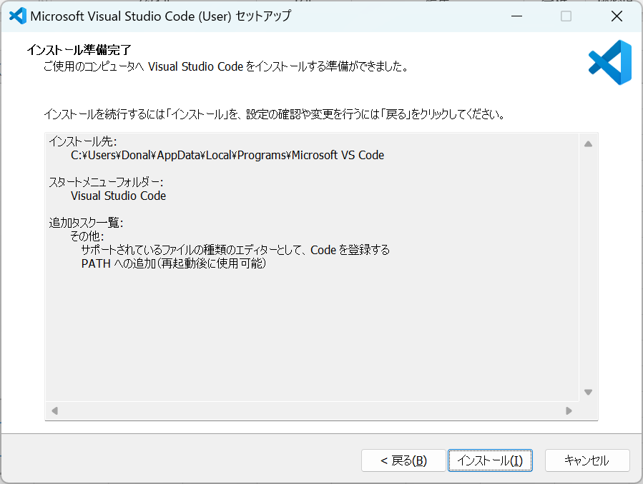



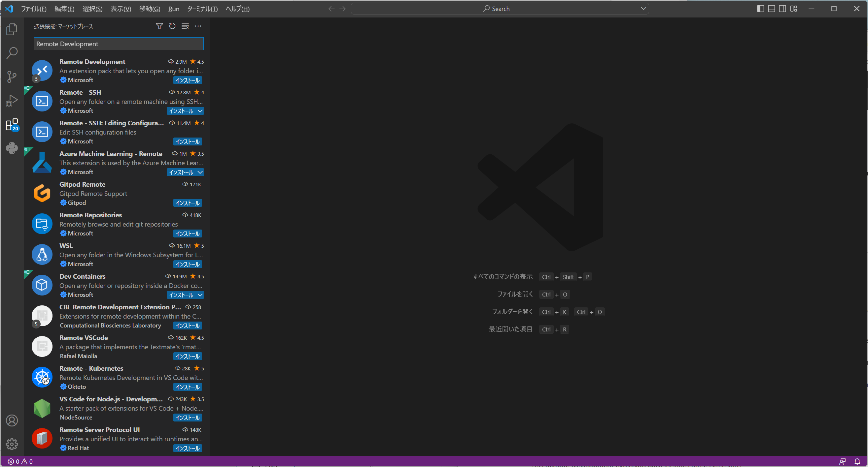

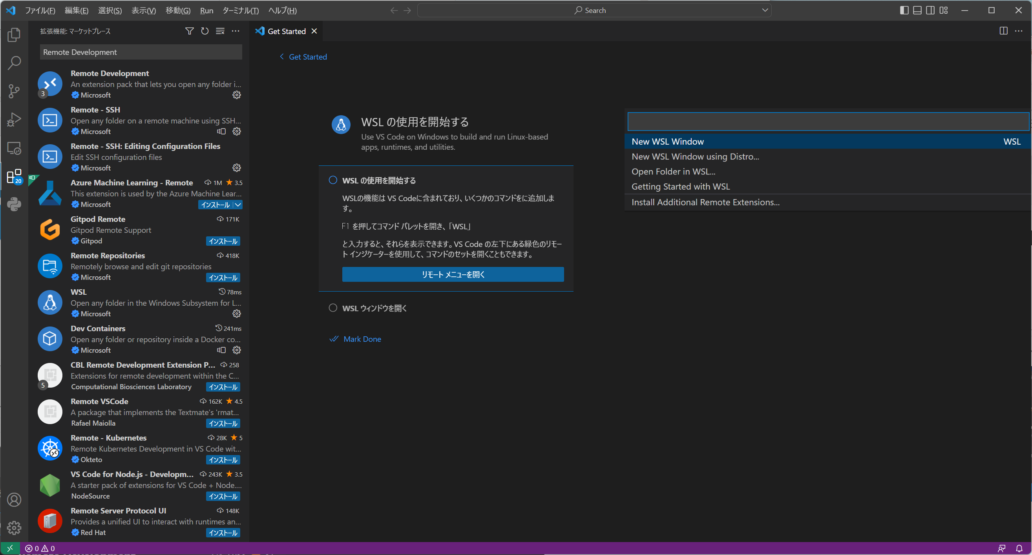

WSL更新
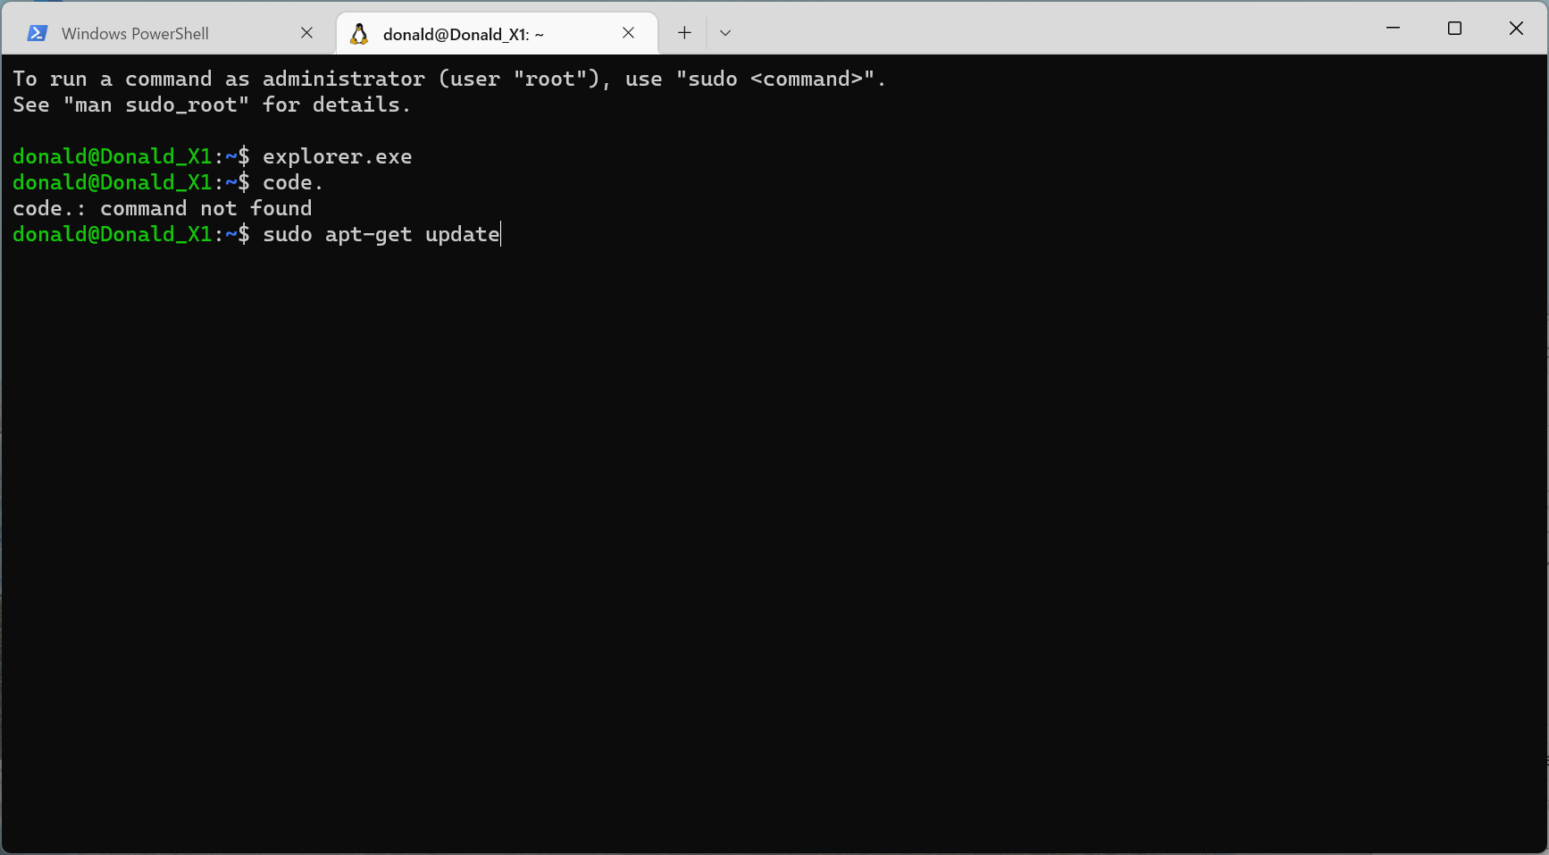
 | sudo apt-get update

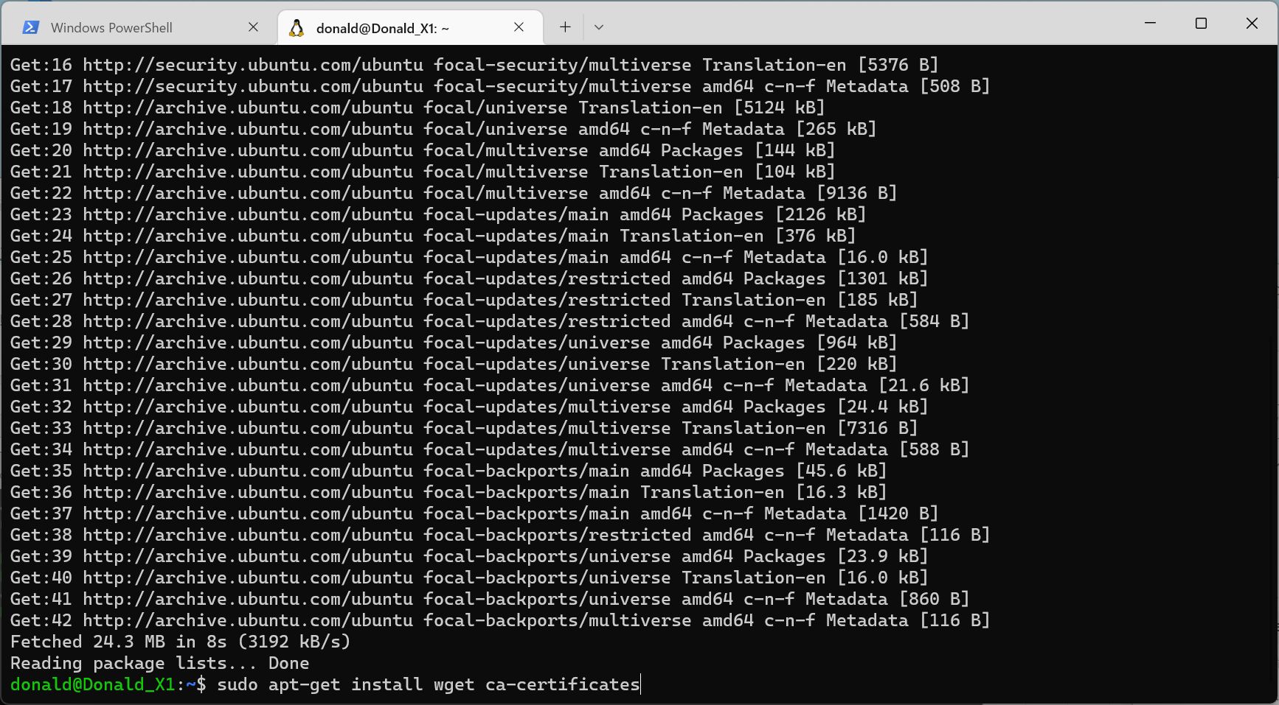
 | sudo apt-get install wget ca-certificates

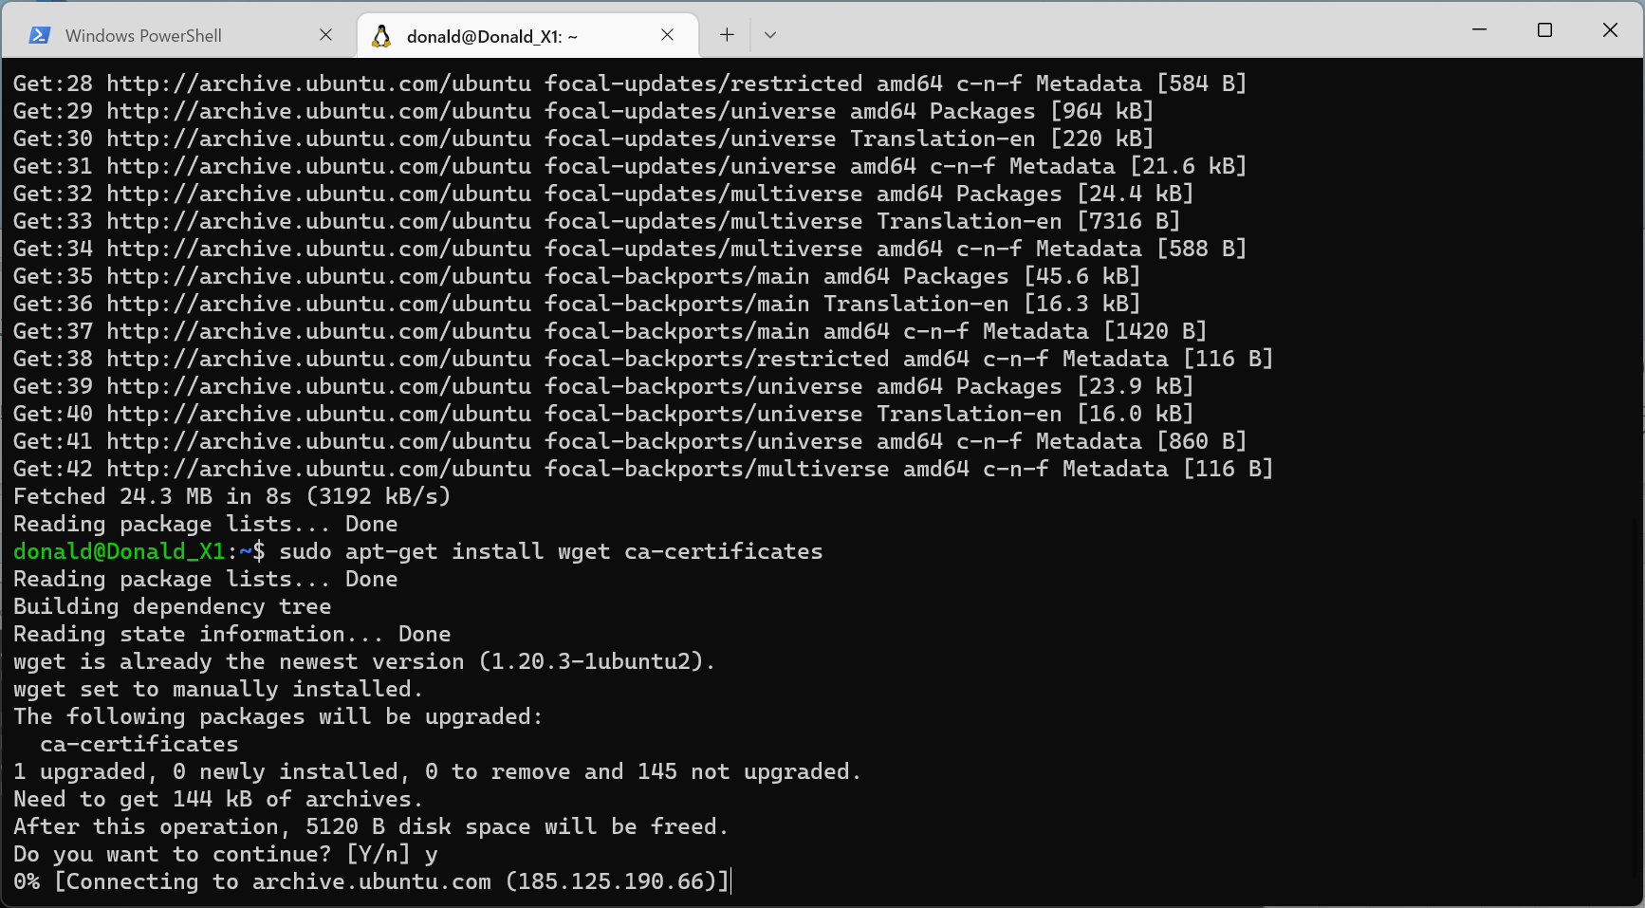

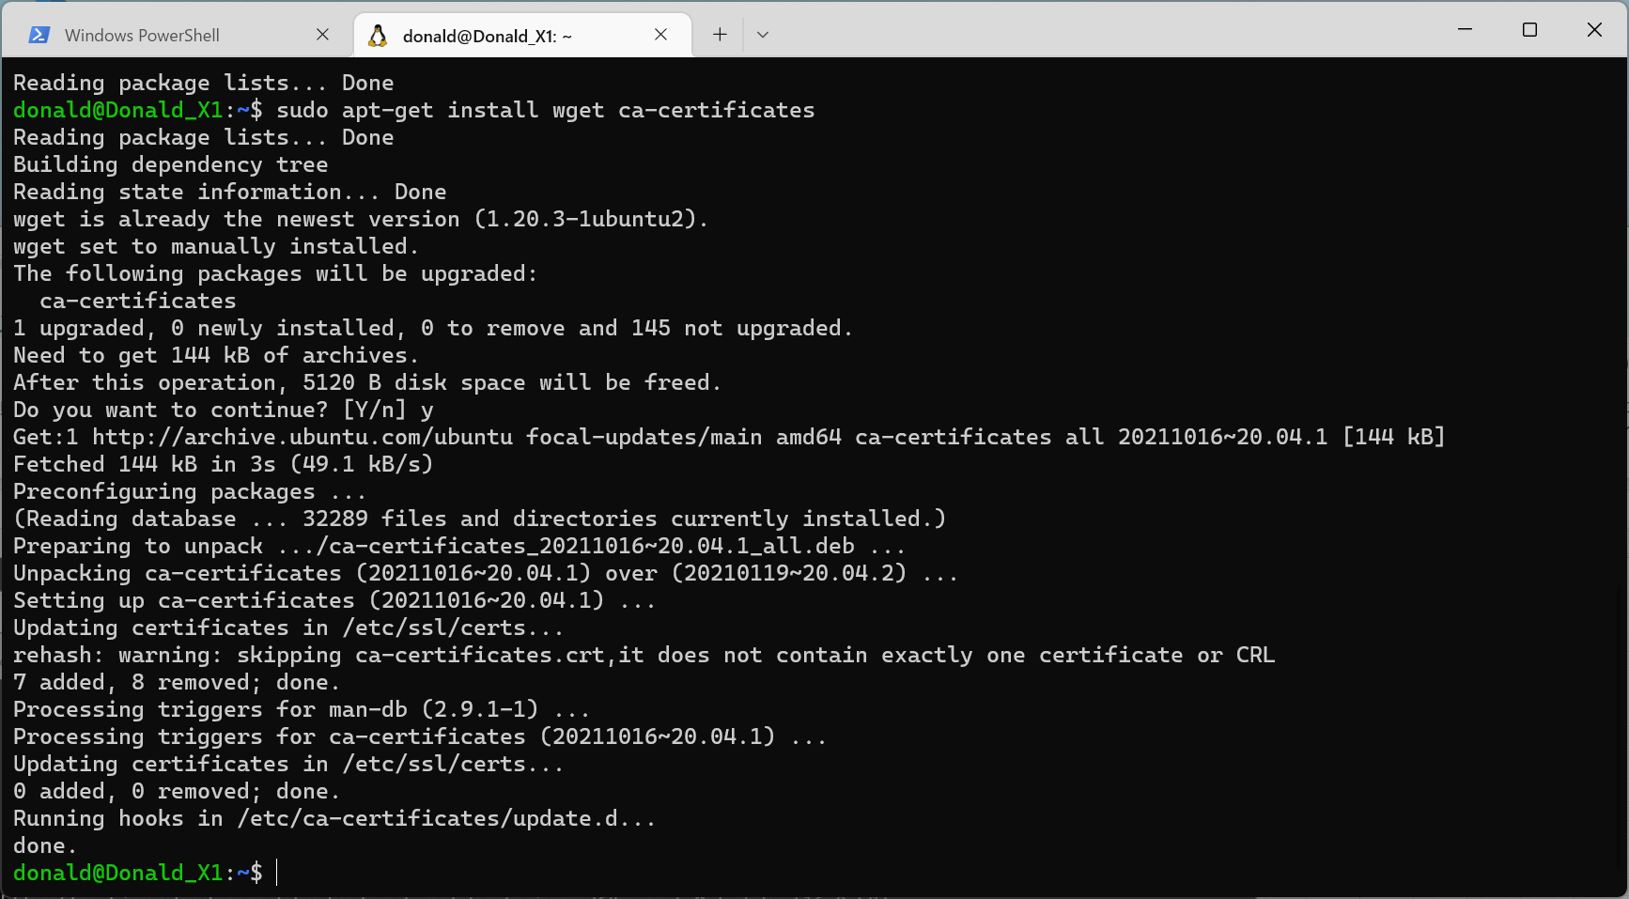

Ubuntuを再起動する。

VSCode起動
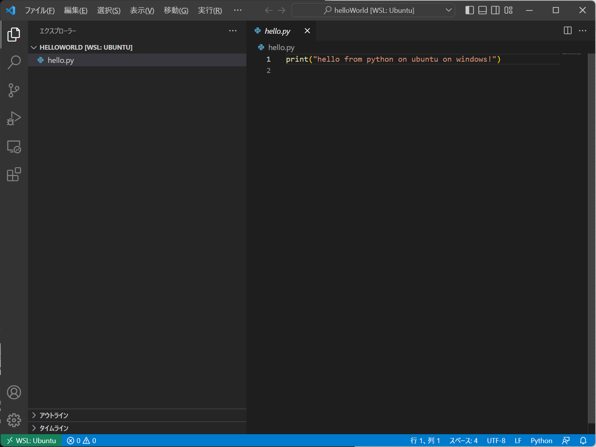
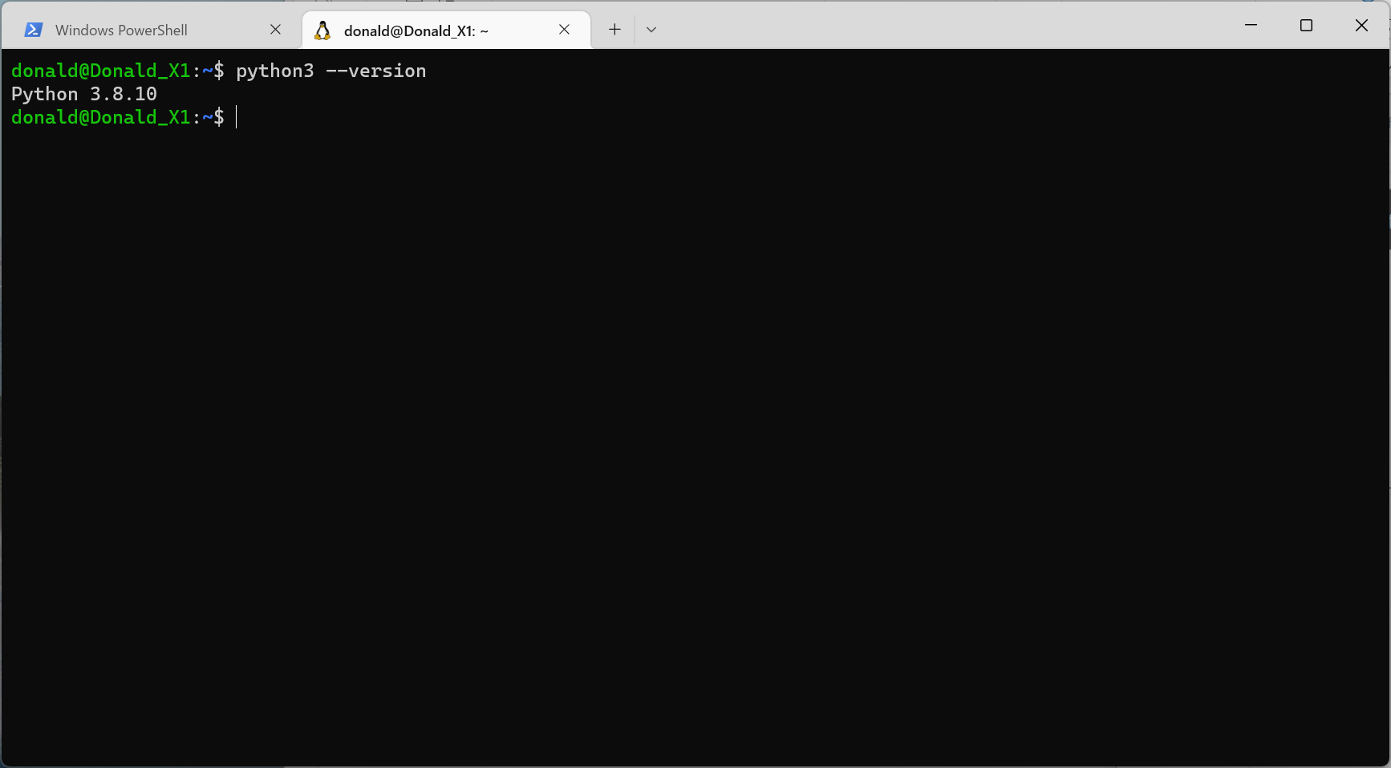
python3 --version

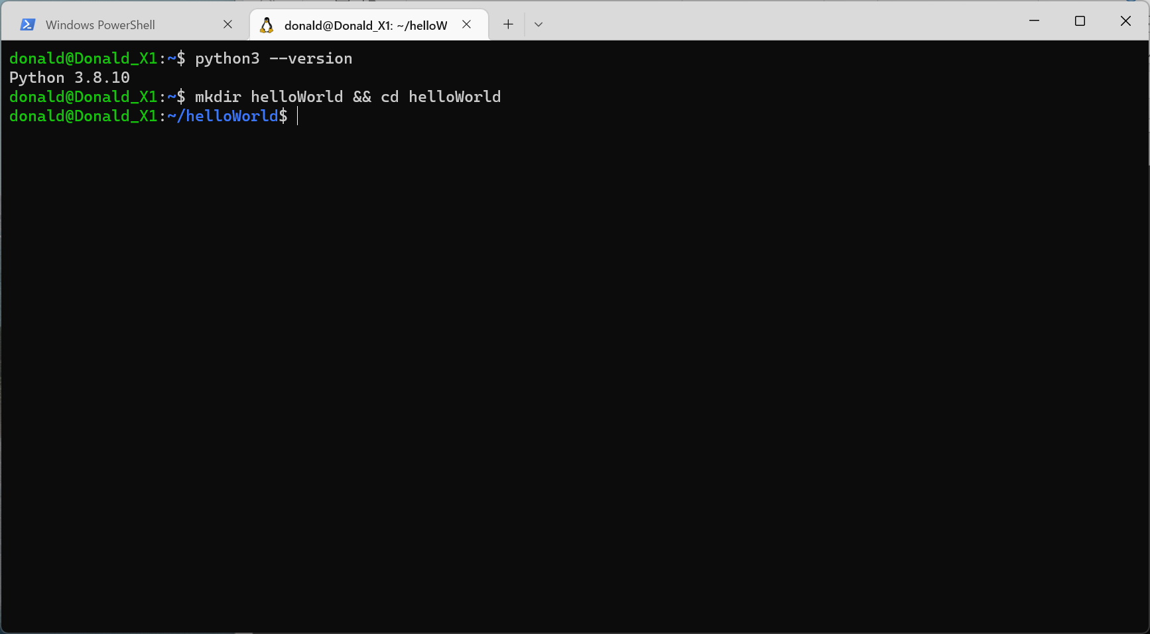

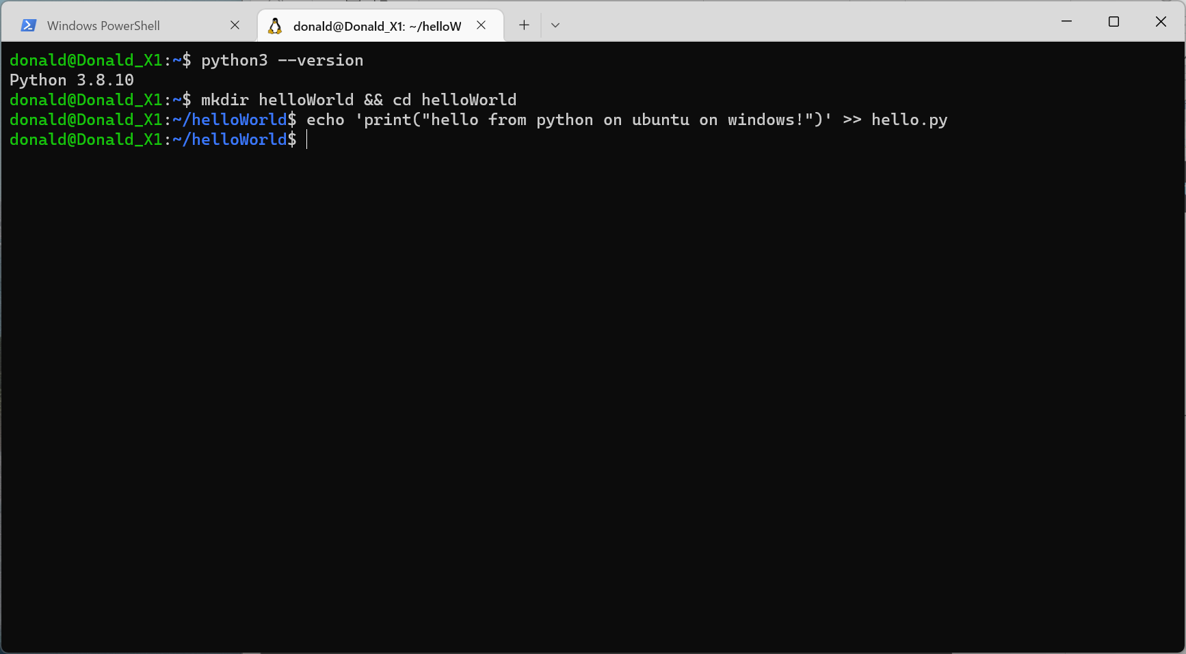
mkdir helloWorld && cd helloWorld
echo 'print("hello from python on ubuntu on windows!")' >> hello.py
python3 hello.py

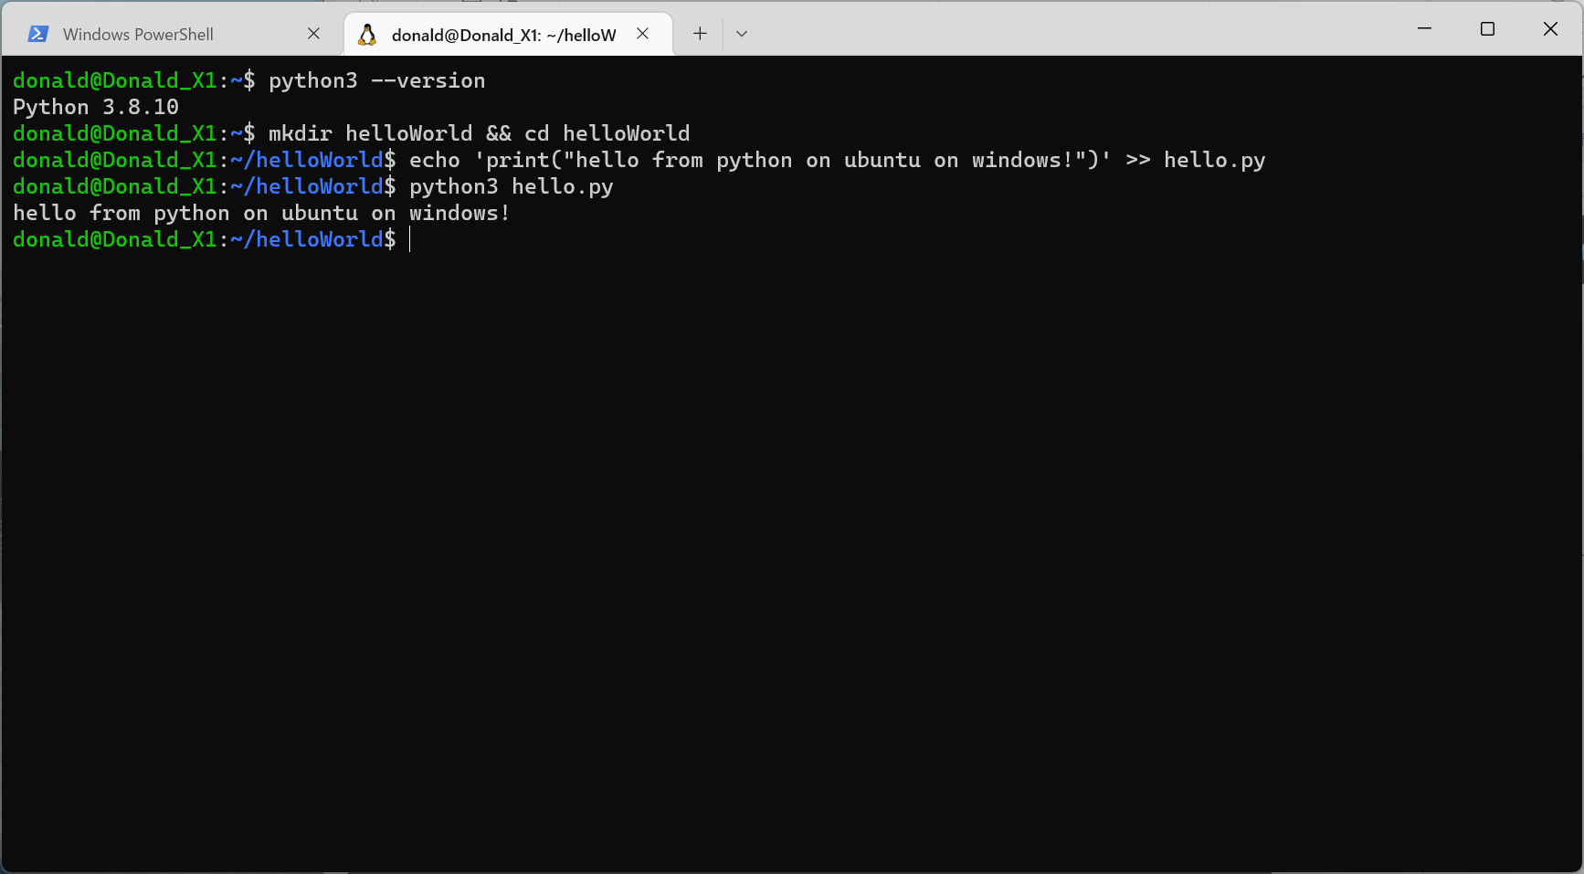

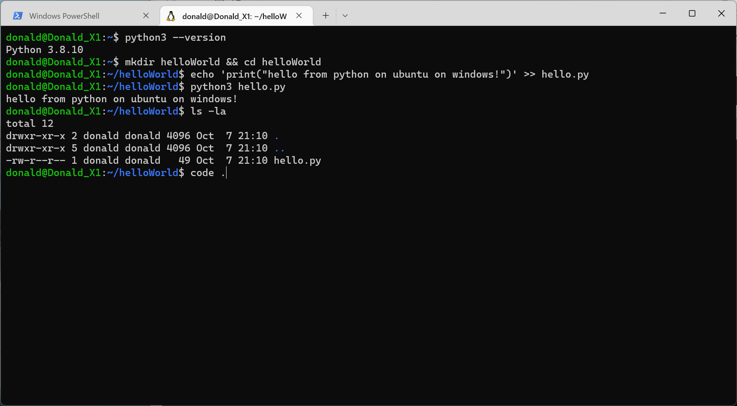
code .

PostgreSQL のインストール
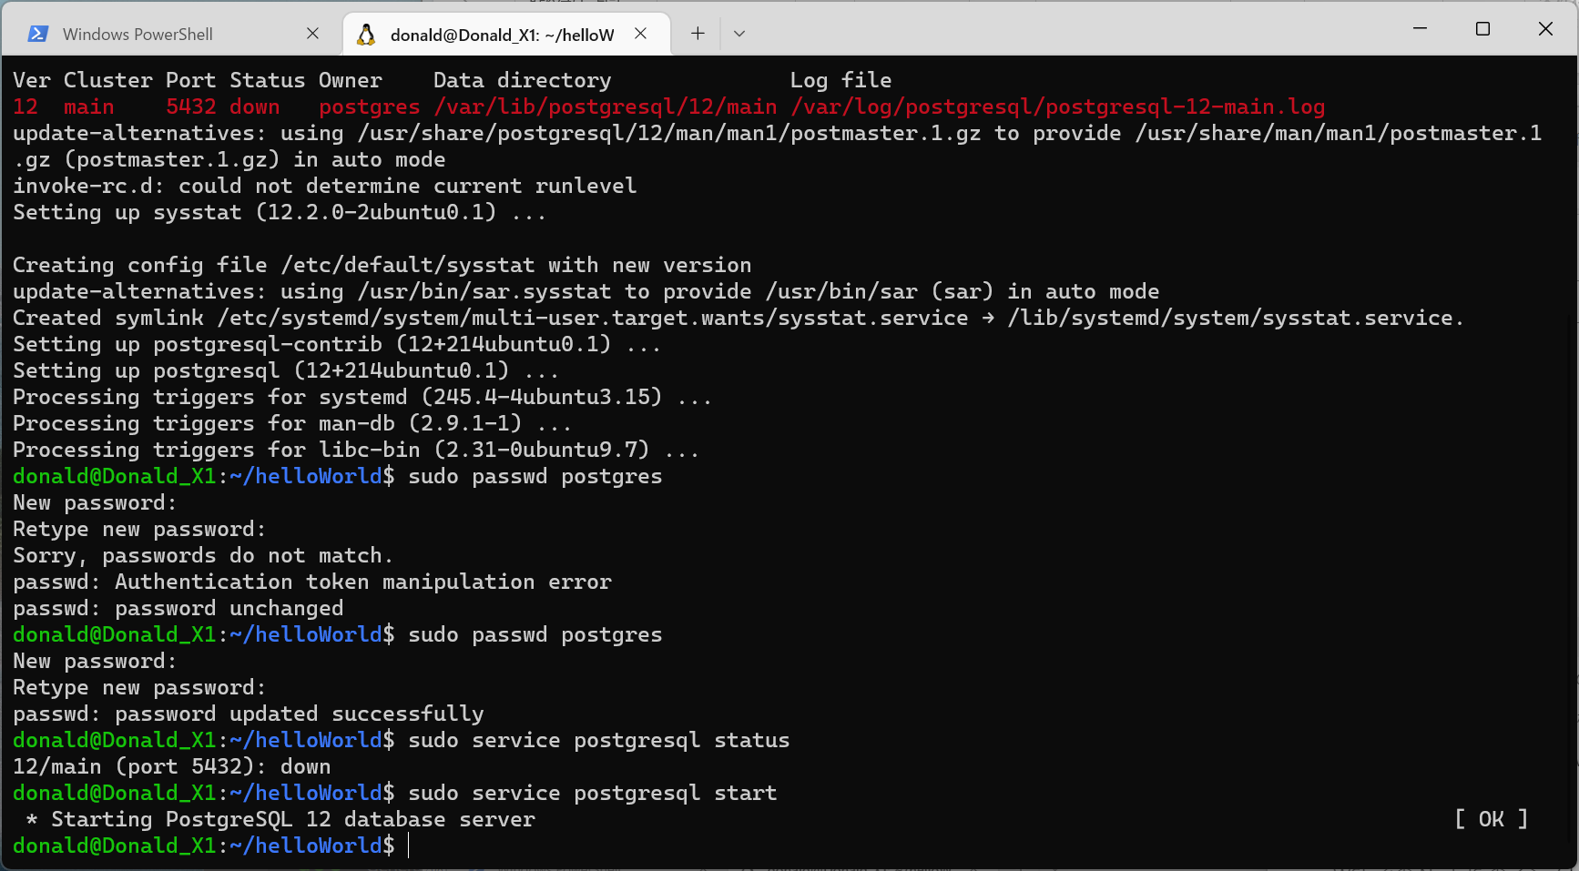
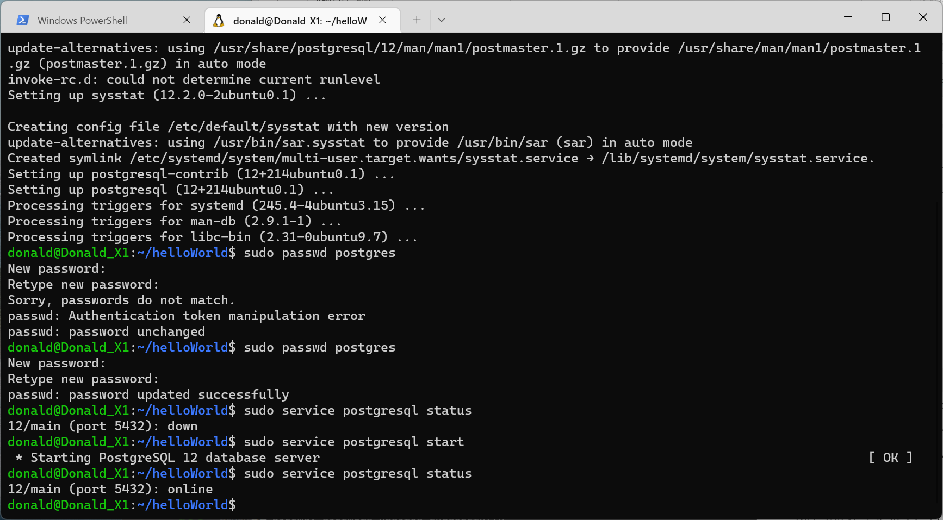
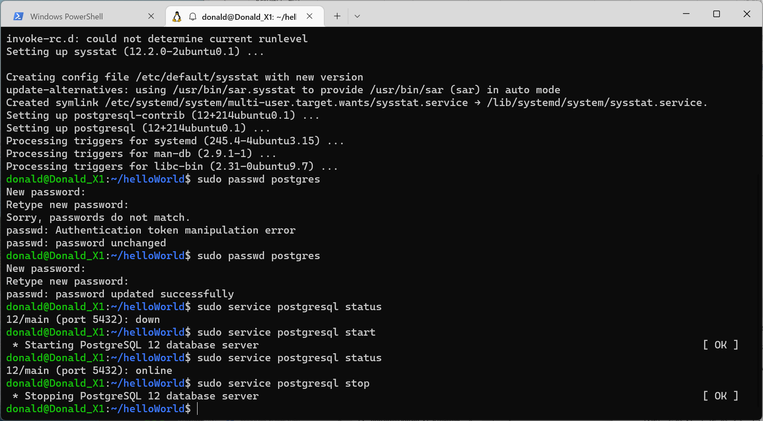
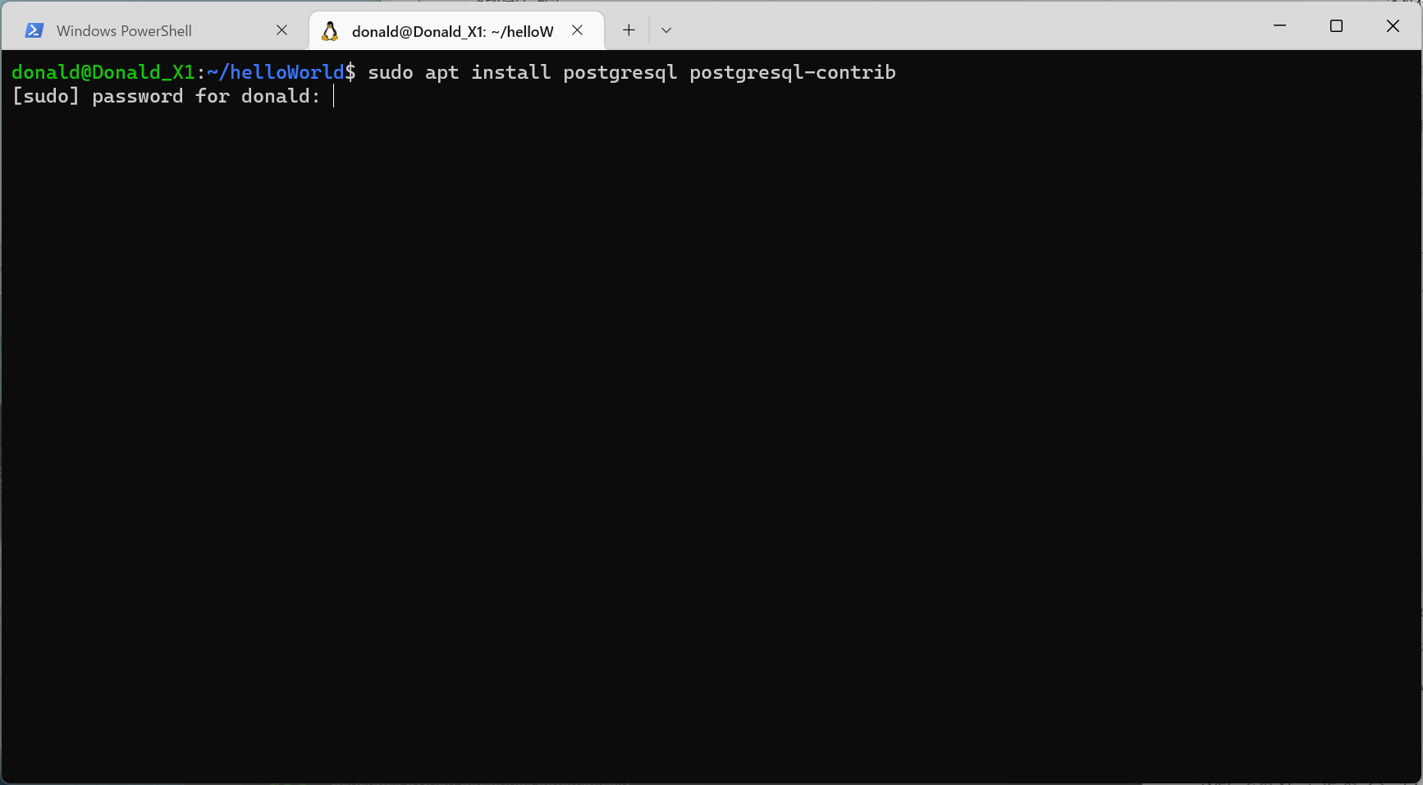
sudo apt install postgresql postgresql-contrib

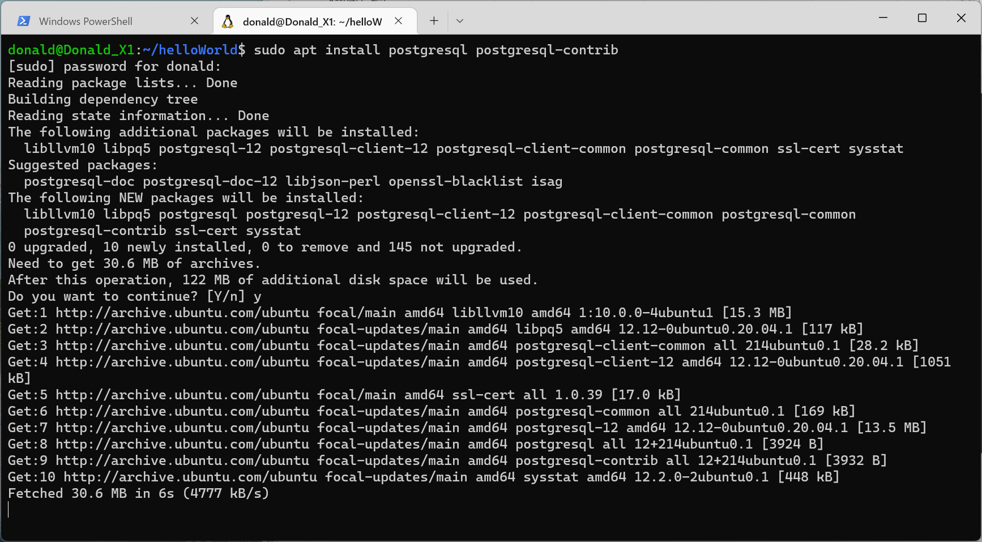

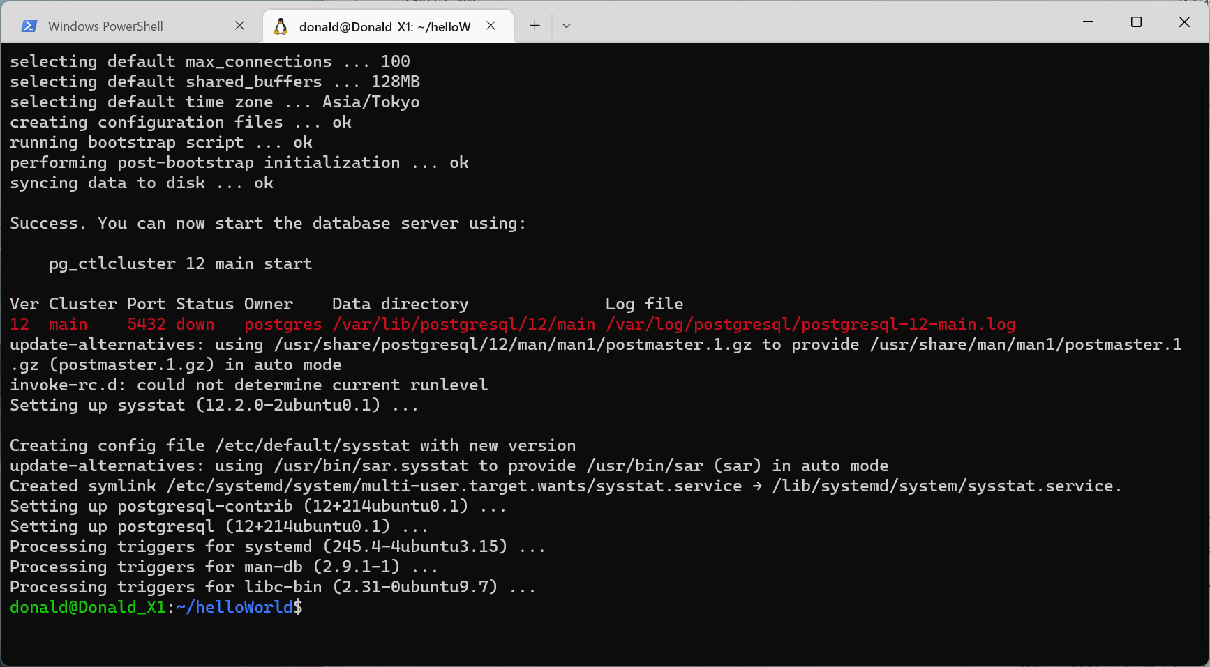

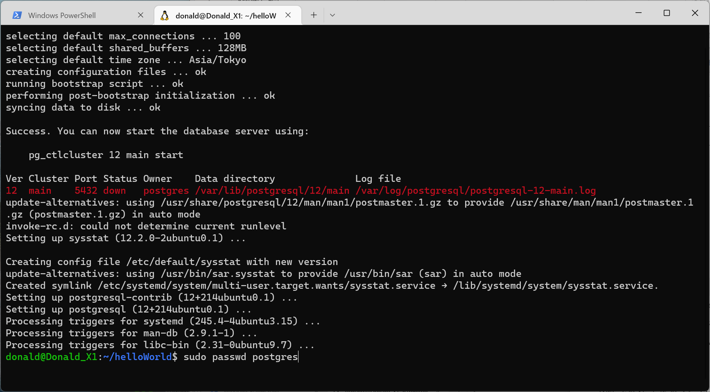

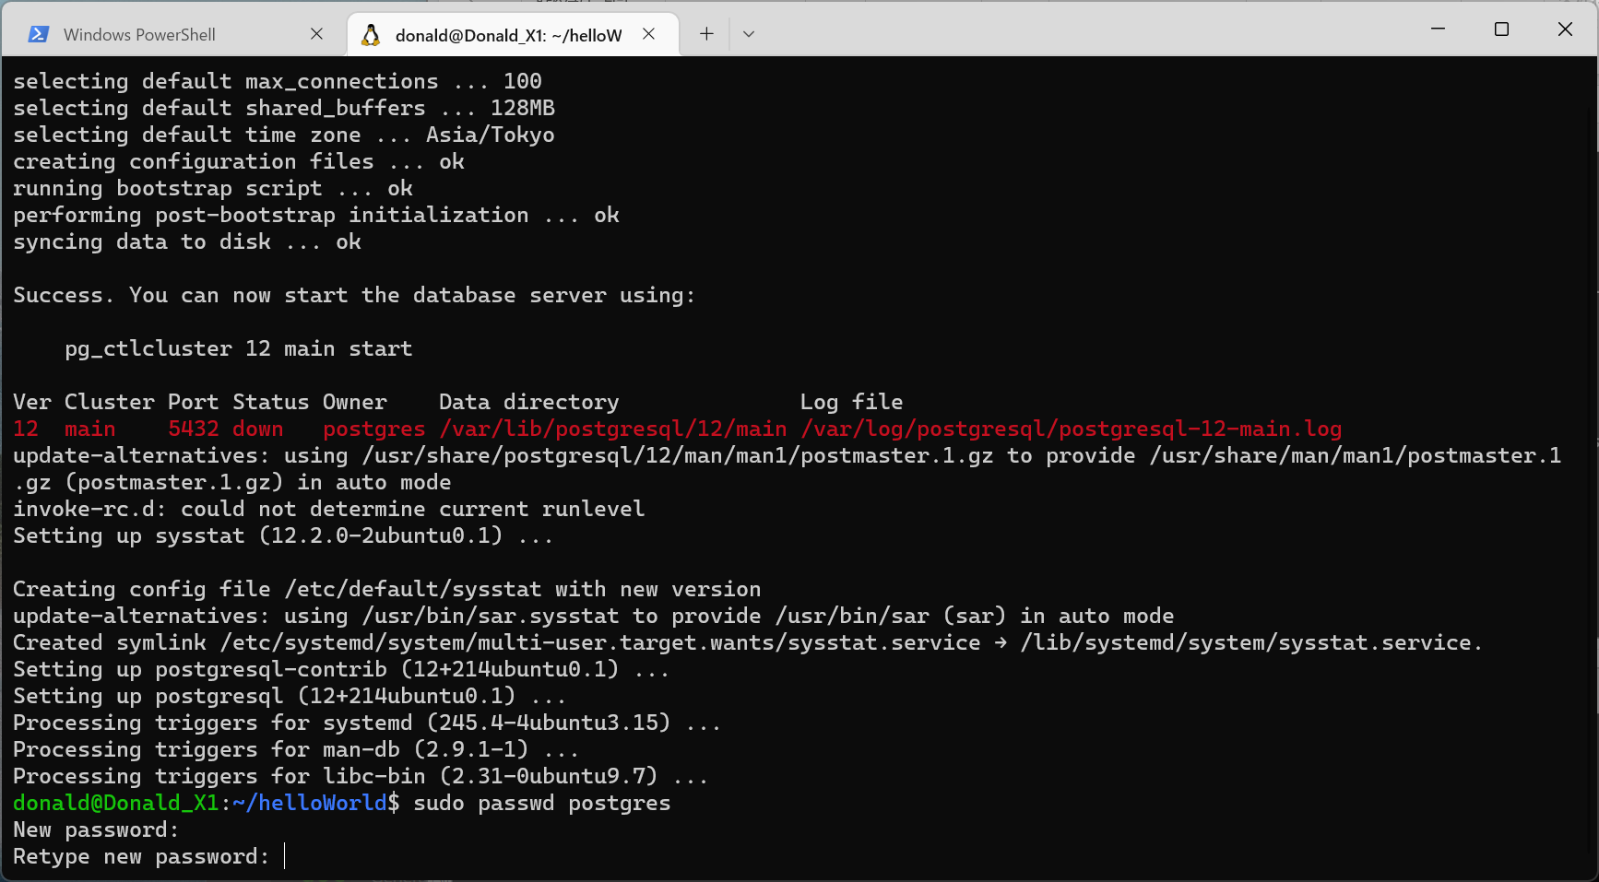
1. コマンド sudo passwd postgres を入力します。
2. 新しいパスワードを入力するように求めるメッセージが表示されます。

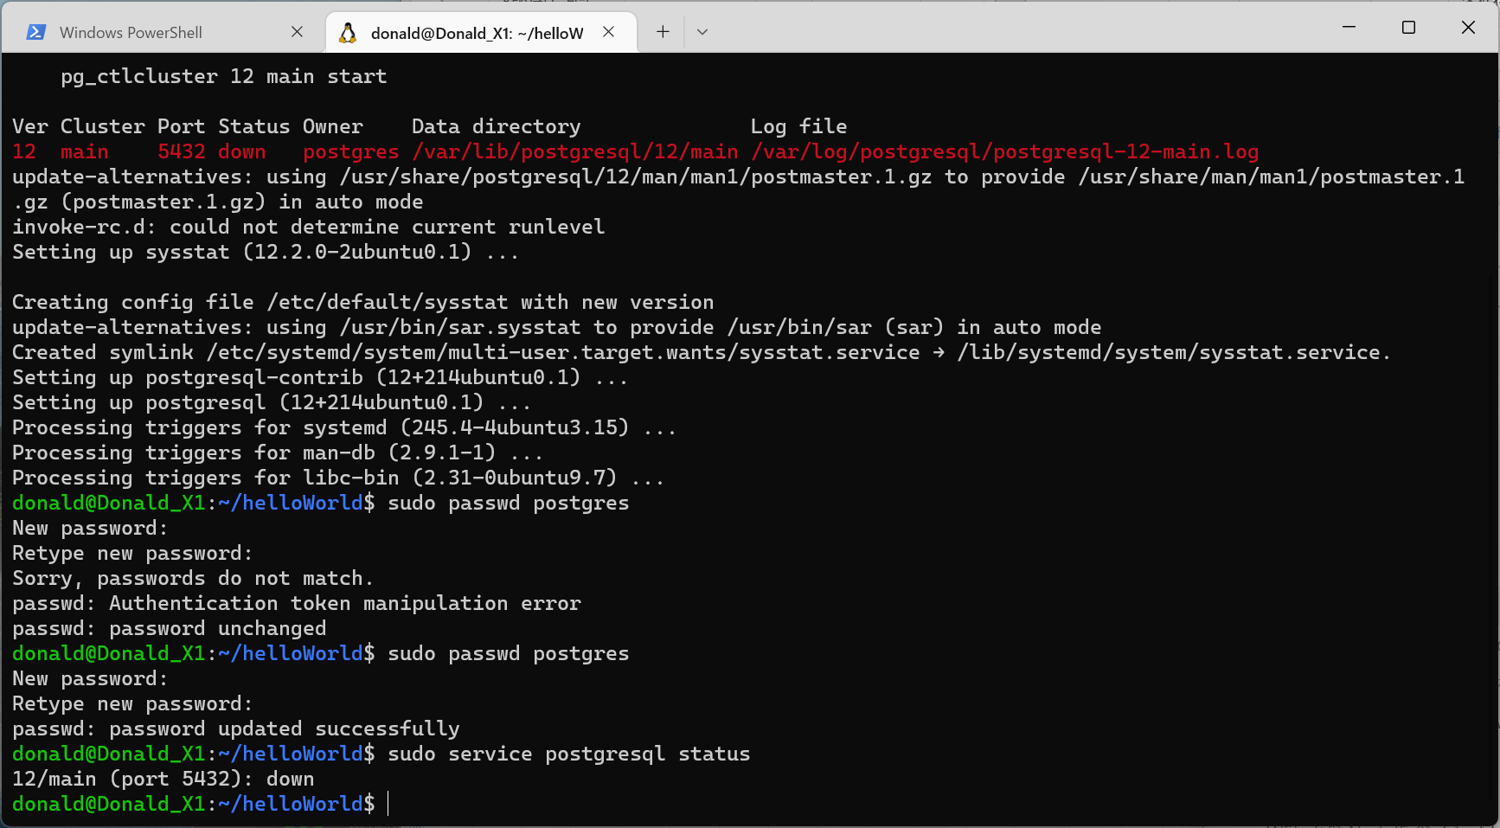
データベースの状態を確認する sudo service postgresql status
データベースの実行を開始する sudo service postgresql start
データベースの実行を停止する sudo service postgresql stop

